No.1~6
OLD | NEW

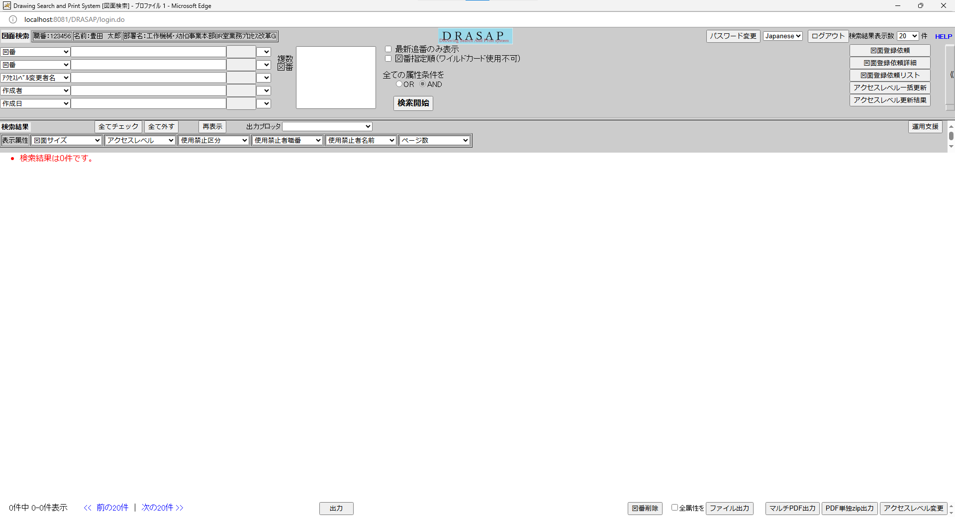
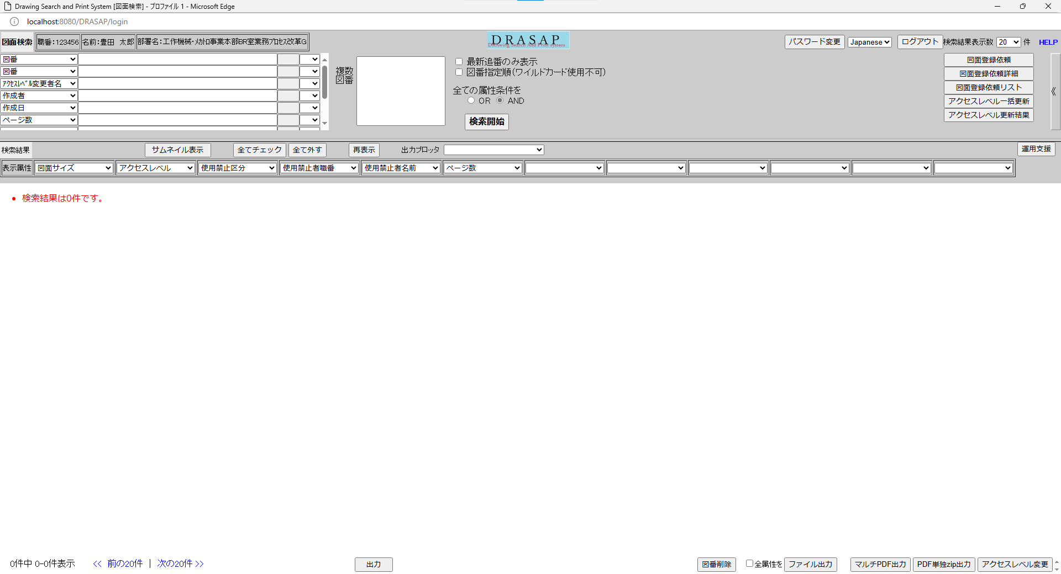

押下
押下

No.1
別ウィンドウでブラウザを起動する
No.1
別ウィンドウでブラウザを起動する

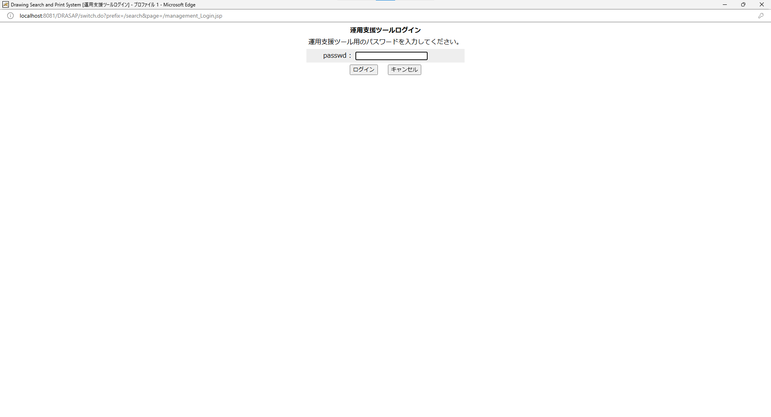
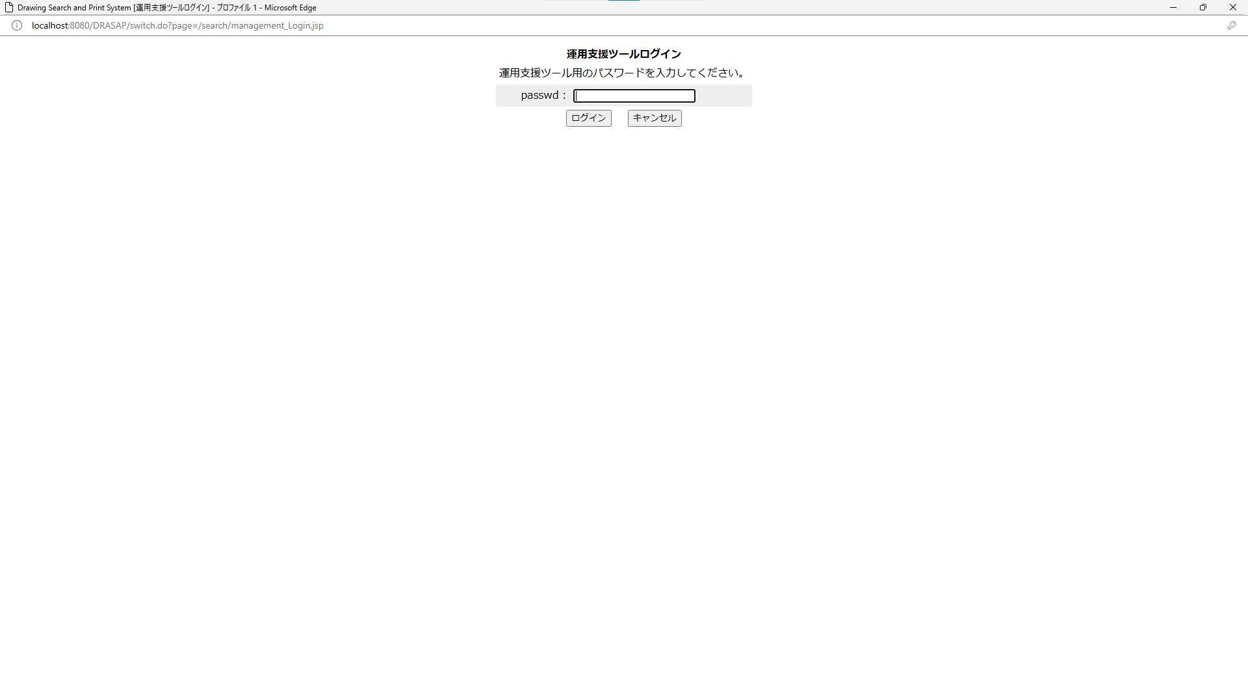

No.2
タイトルが下記の通り表示されること
Drawing Search and Print System [運用支援ログイン]
No.3
ログインの説明文は、以下の通りであること
運用支援ツールログイン
運用支援ツール用のパスワードを入力してください。
No.4
運用支援ツール用のパスワード入力欄が存在する。
No.5
ログイン用のボタンが有効になっている
No.6
キャンセル用のボタンが有効になっている

No.2
タイトルが下記の通り表示されること
Drawing Search and Print System [運用支援ログイン]
No.3
ログインの説明文は、以下の通りであること
運用支援ツールログイン
運用支援ツール用のパスワードを入力してください。
No.4
運用支援ツール用のパスワード入力欄が存在する。
No.5
ログイン用のボタンが有効になっている
No.6
キャンセル用のボタンが有効になっている

No.7
OLD | NEW

押下
押下

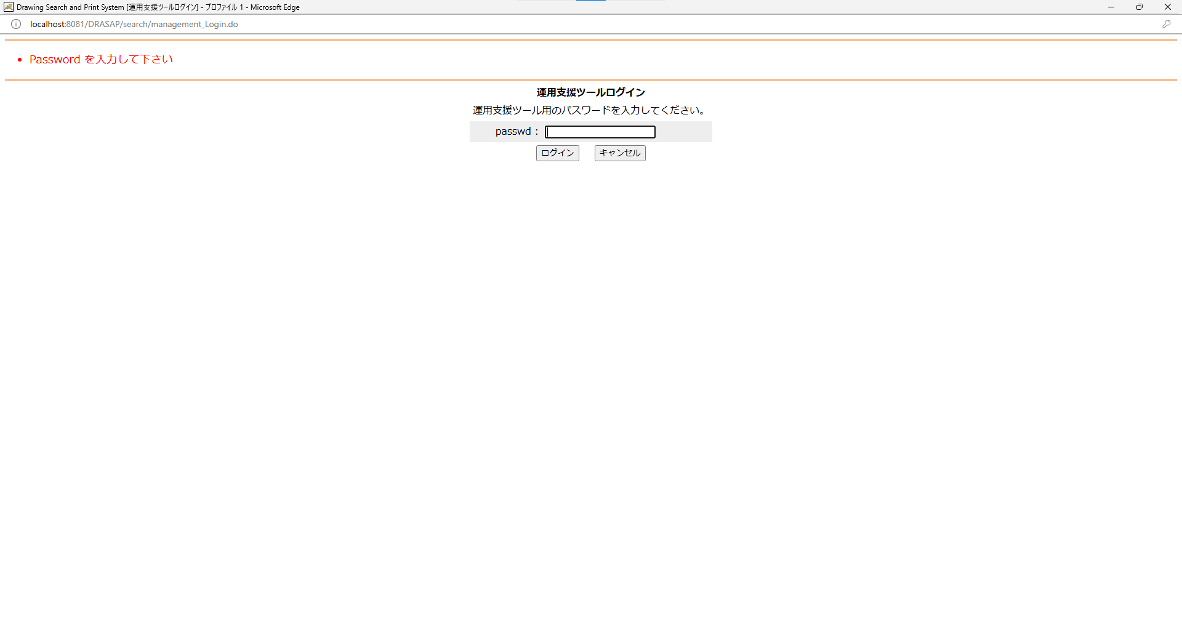
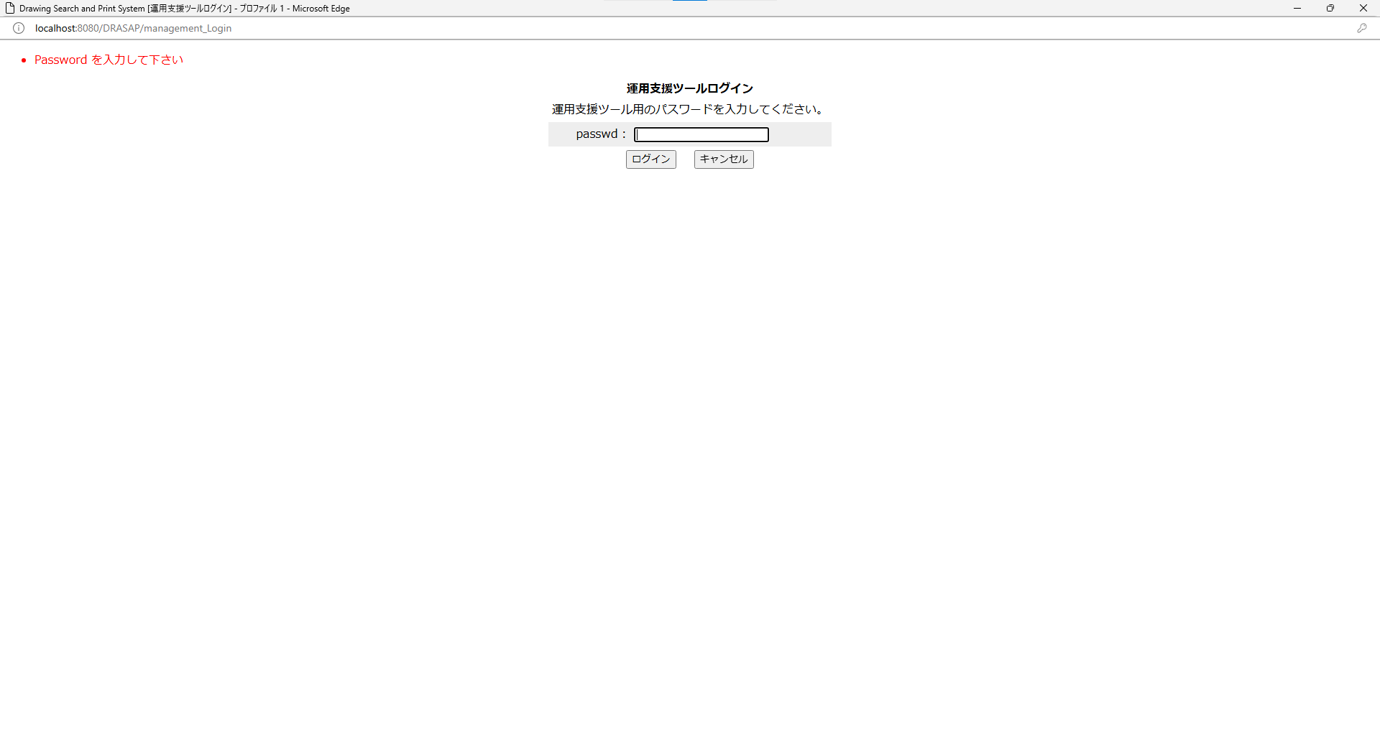

・Password を入力して下さい
・Password を入力して下さい

No.8
OLD | NEW




押下
押下

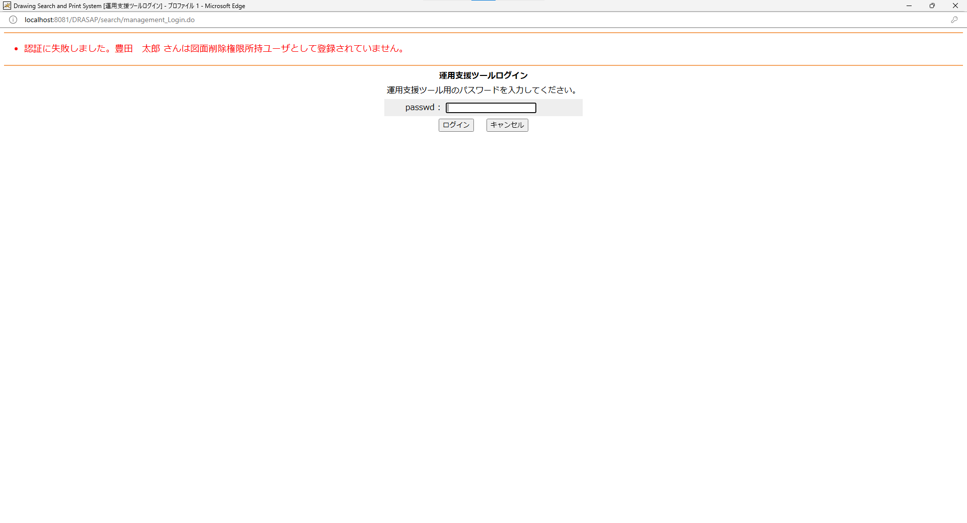
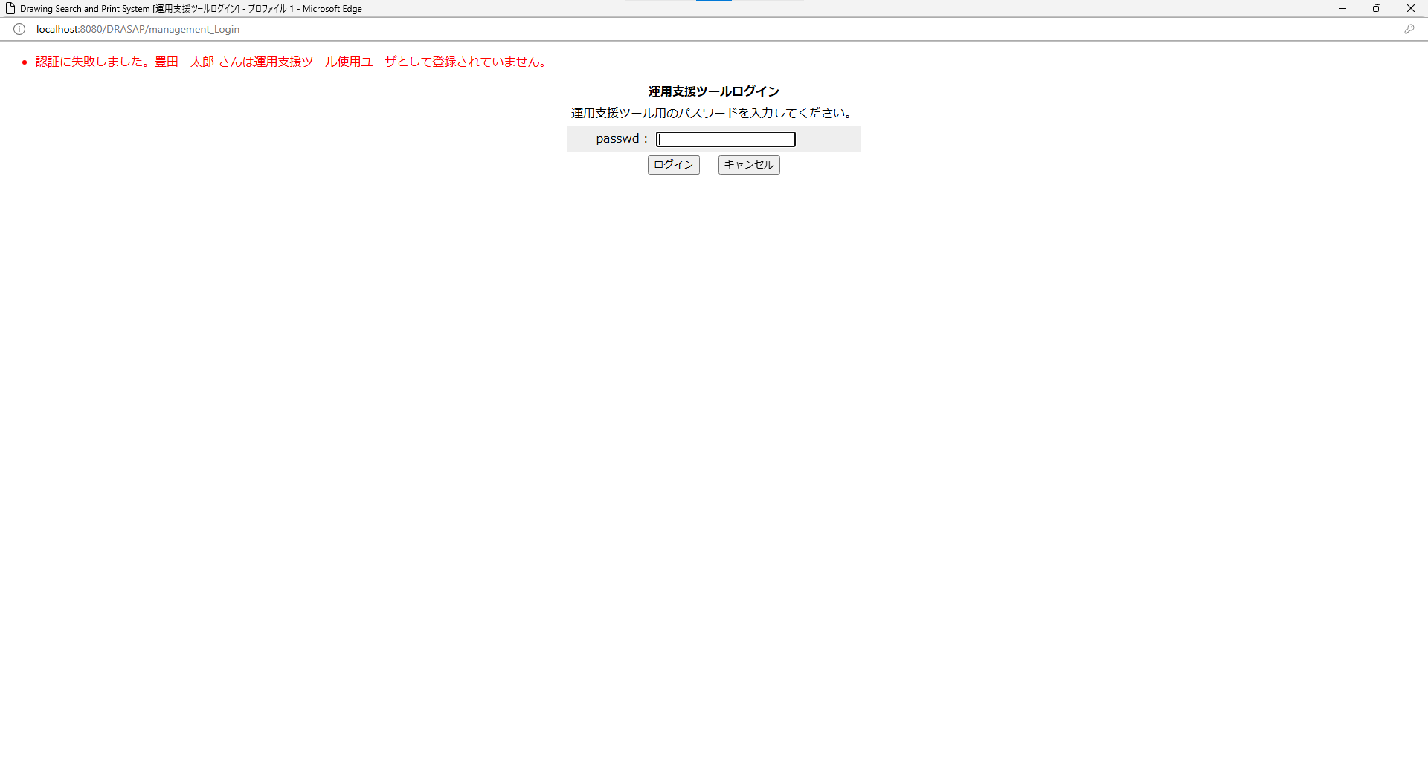

・認証に失敗しました。[ログインユーザ名] さんは図面削除権限所持ユーザとして登録されていません。
→メッセージが間違っている既知の不具合
→・認証に失敗しました。[ログインユーザ名] さんはHOST依頼削除権限所持ユーザとして登録されていません。
・認証に失敗しました。[ログインユーザ名] さんは図面削除権限所持ユーザとして登録されていません。
→メッセージが間違っている既知の不具合
→・認証に失敗しました。[ログインユーザ名] さんはHOST依頼削除権限所持ユーザとして登録されていません。

No.9
OLD | NEW

押下
押下

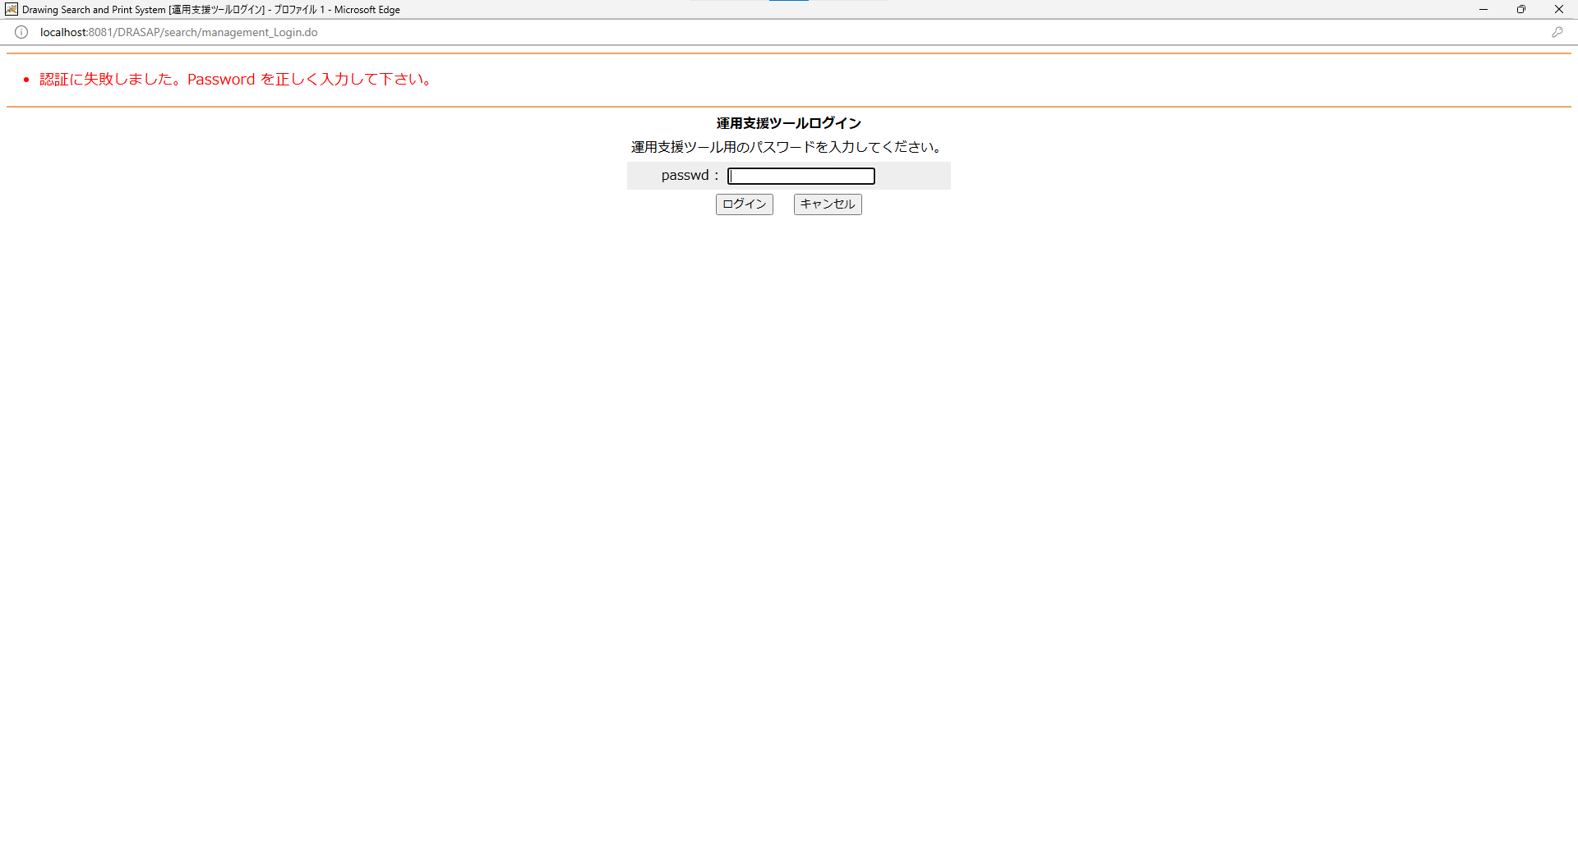
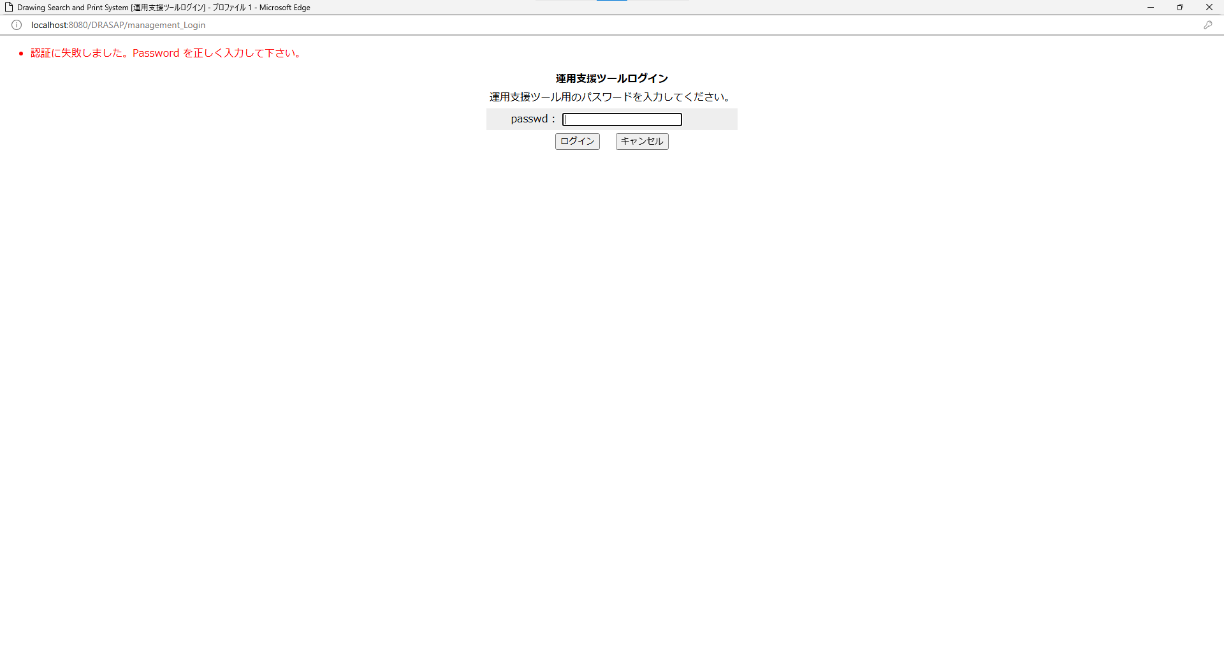

・認証に失敗しました。Password を正しく入力して下さい。

No.10
OLD | NEW




押下
押下

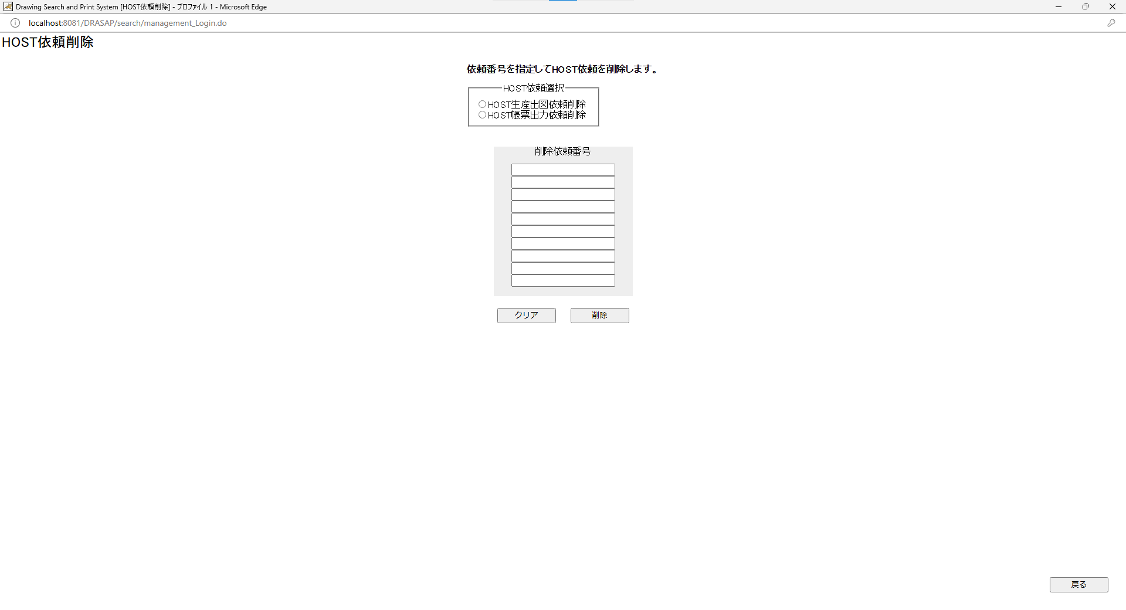
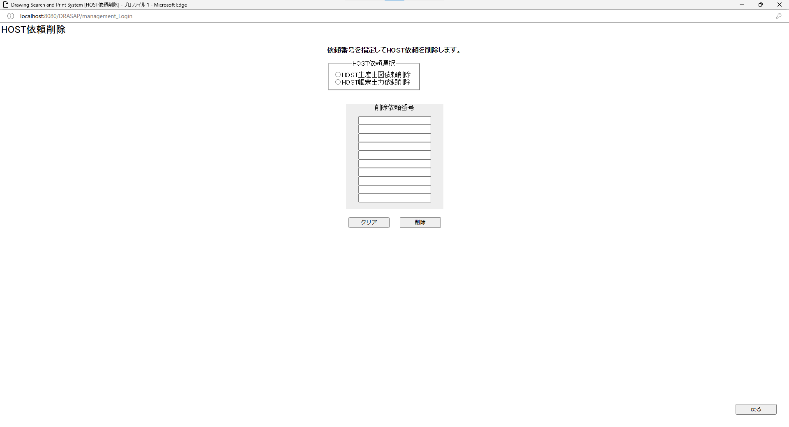

HOST依頼削除画面に遷移する

HOST依頼削除画面に遷移する

No.11~18
OLD | NEW

No.11
タイトルが下記の通り表示されること
Drawing Search and Print System [HOST依頼削除]
No.12
「HOST依頼削除」と表示されている
No.13
「依頼番号を指定してHOST依頼を削除します」と表示されている
No.14
HOST依頼選択として、
HOST帳票出力依頼削除
HOST帳票出力依頼削除
のラジオボタンがあり、どちらも選択されていない
No.15
削除依頼番号と記載されたラベルがあり、依頼番号のテキスト入力欄が、10用意されている
No.16
クリアボタンがアクティブな状態で表示されている
No.17
削除ボタンがアクティブな状態で表示されている
No.18
戻るボタンがアクティブな状態で表示されている
No.11
タイトルが下記の通り表示されること
Drawing Search and Print System [HOST依頼削除]
No.12
「HOST依頼削除」と表示されている
No.13
「依頼番号を指定してHOST依頼を削除します」と表示されている
No.14
HOST依頼選択として、
HOST帳票出力依頼削除
HOST帳票出力依頼削除
のラジオボタンがあり、どちらも選択されていない
No.15
削除依頼番号と記載されたラベルがあり、依頼番号のテキスト入力欄が、10用意されている
No.16
クリアボタンがアクティブな状態で表示されている
No.17
削除ボタンがアクティブな状態で表示されている
No.18
戻るボタンがアクティブな状態で表示されている

No.19
OLD | NEW

押下
押下

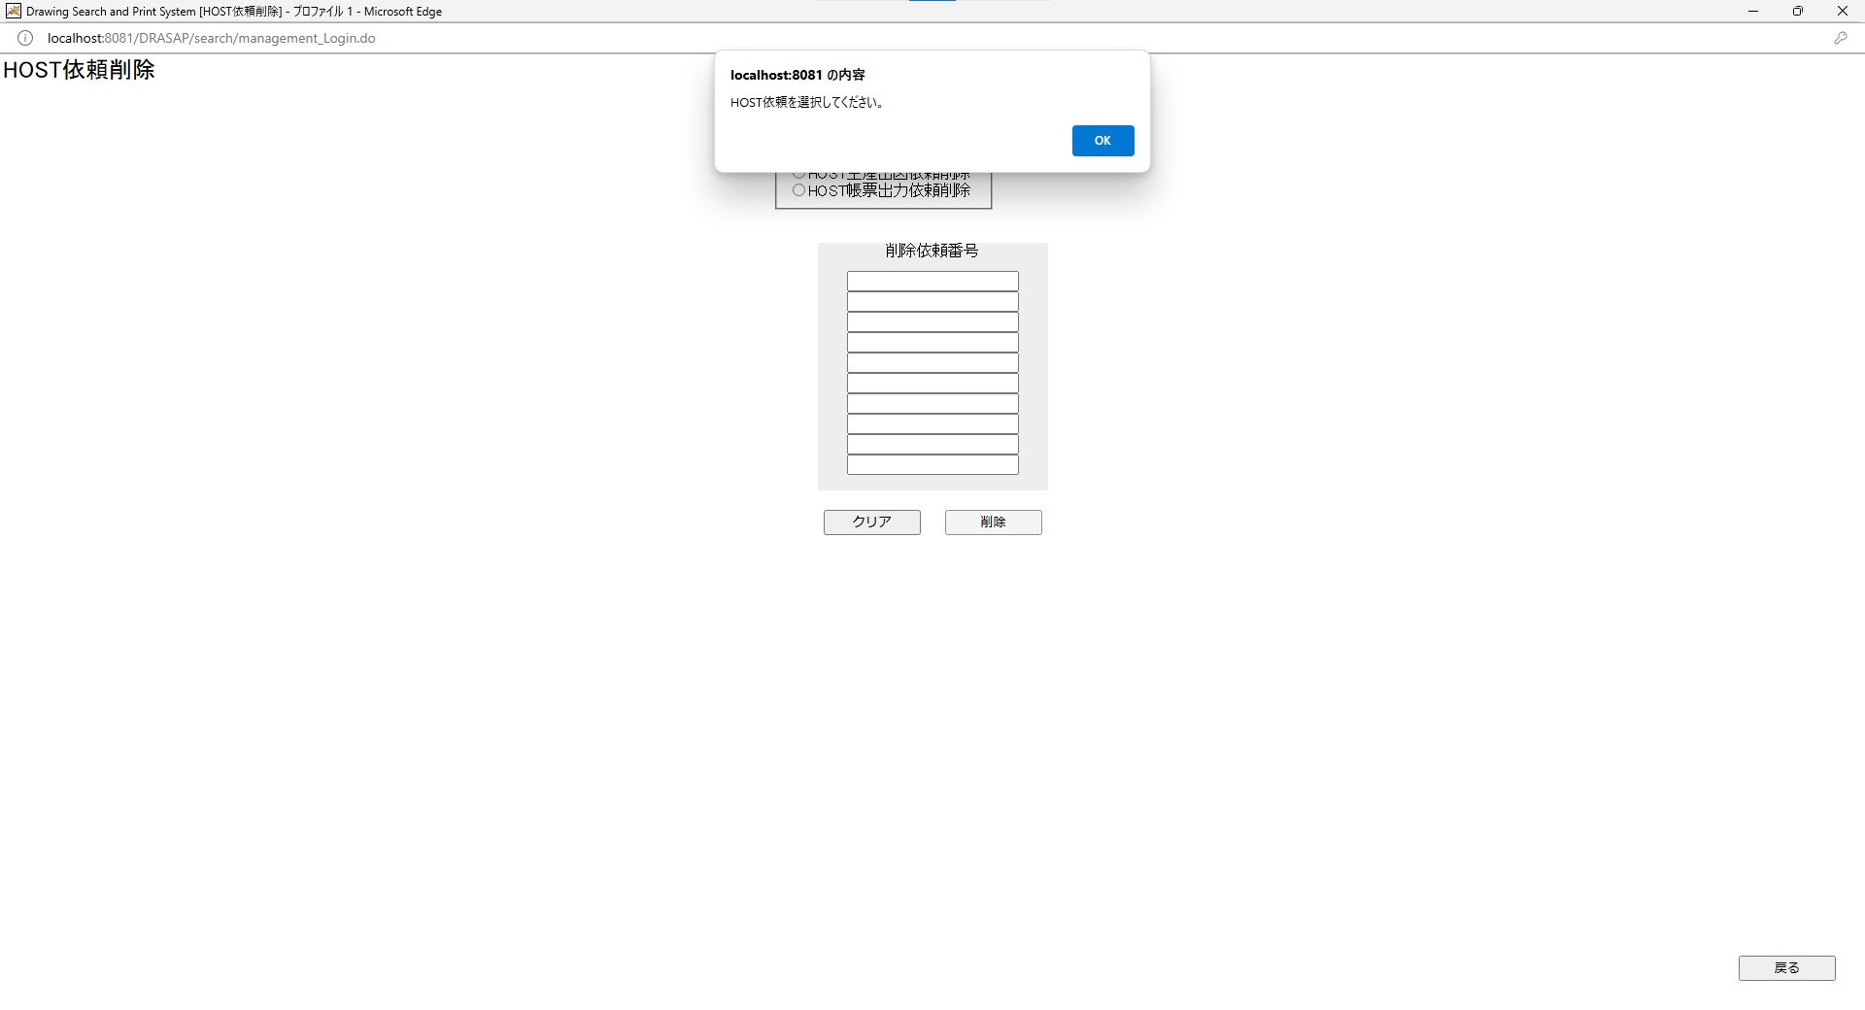
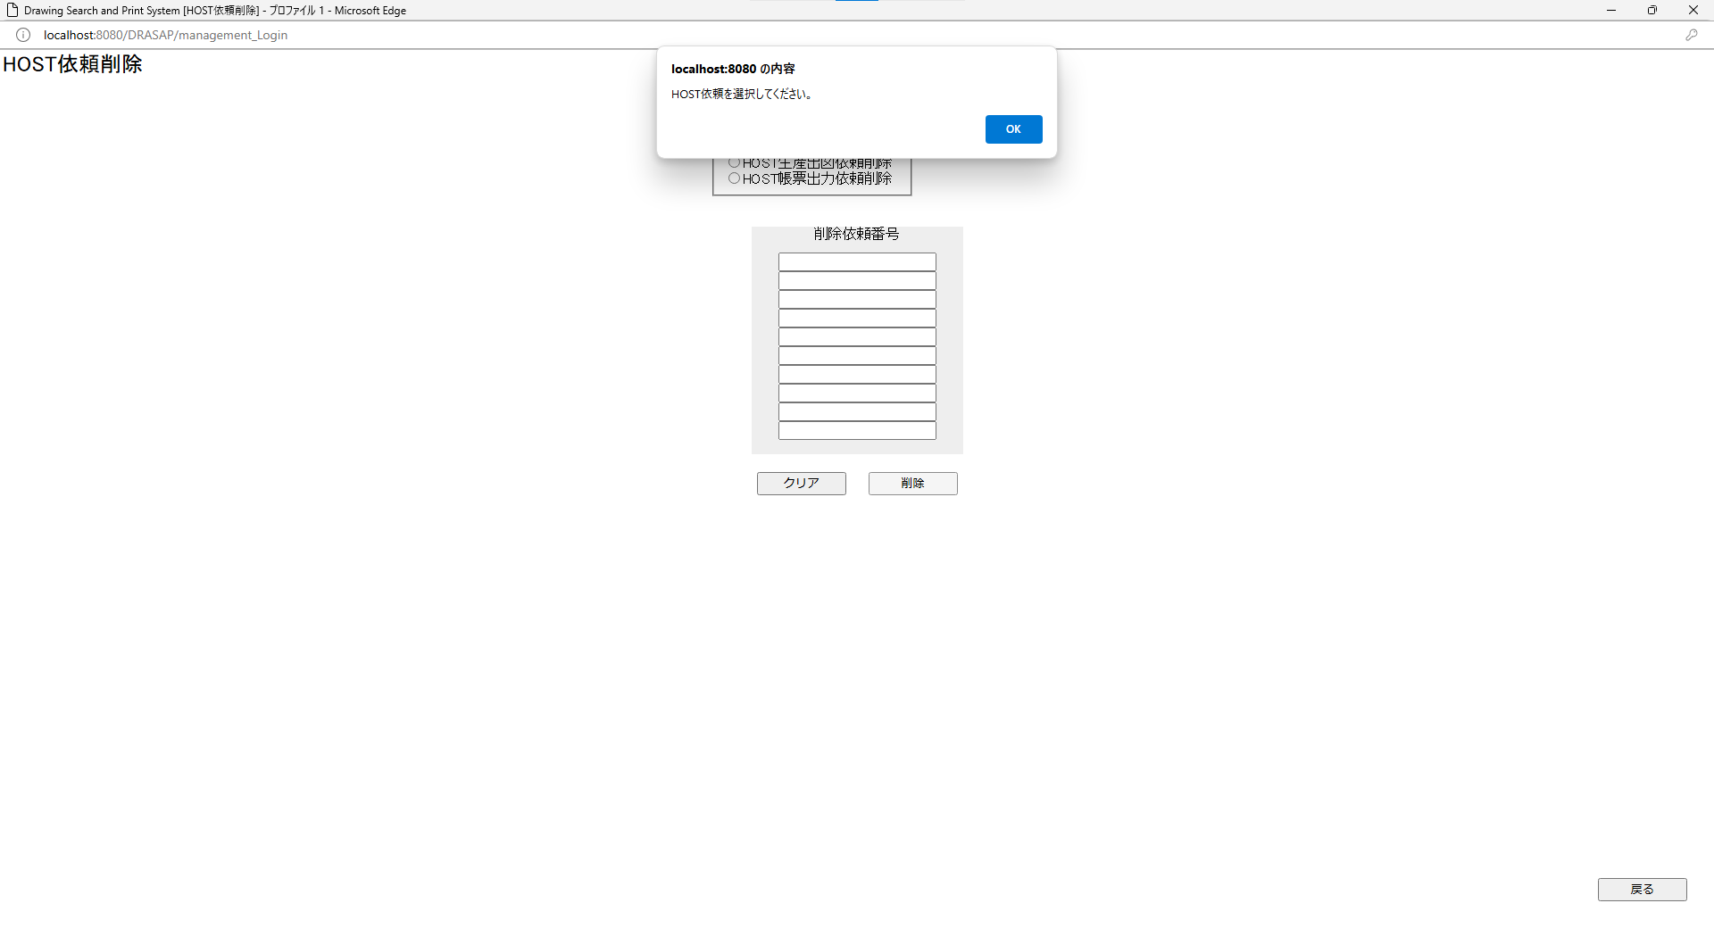

HOST依頼を選択してください。 OK
HOST依頼を選択してください。 OK

No.20
OLD | NEW

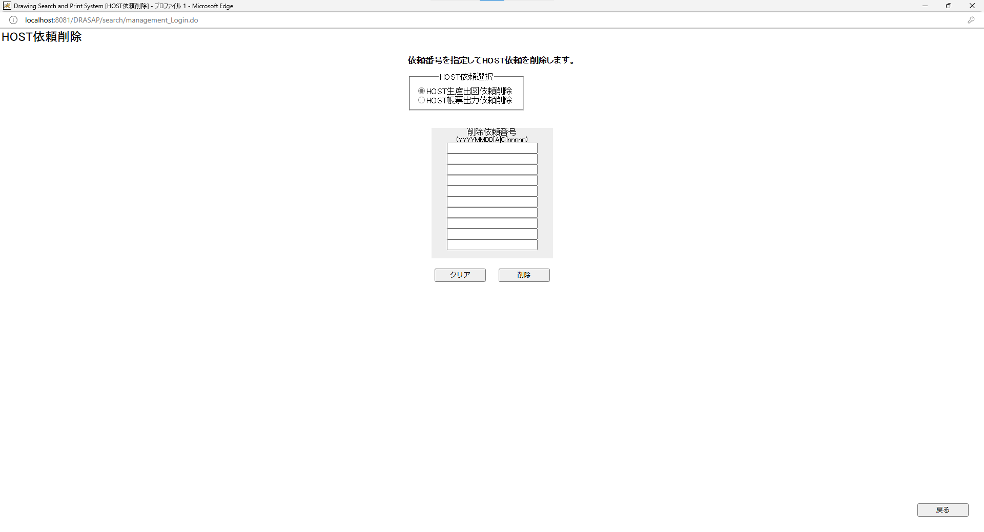
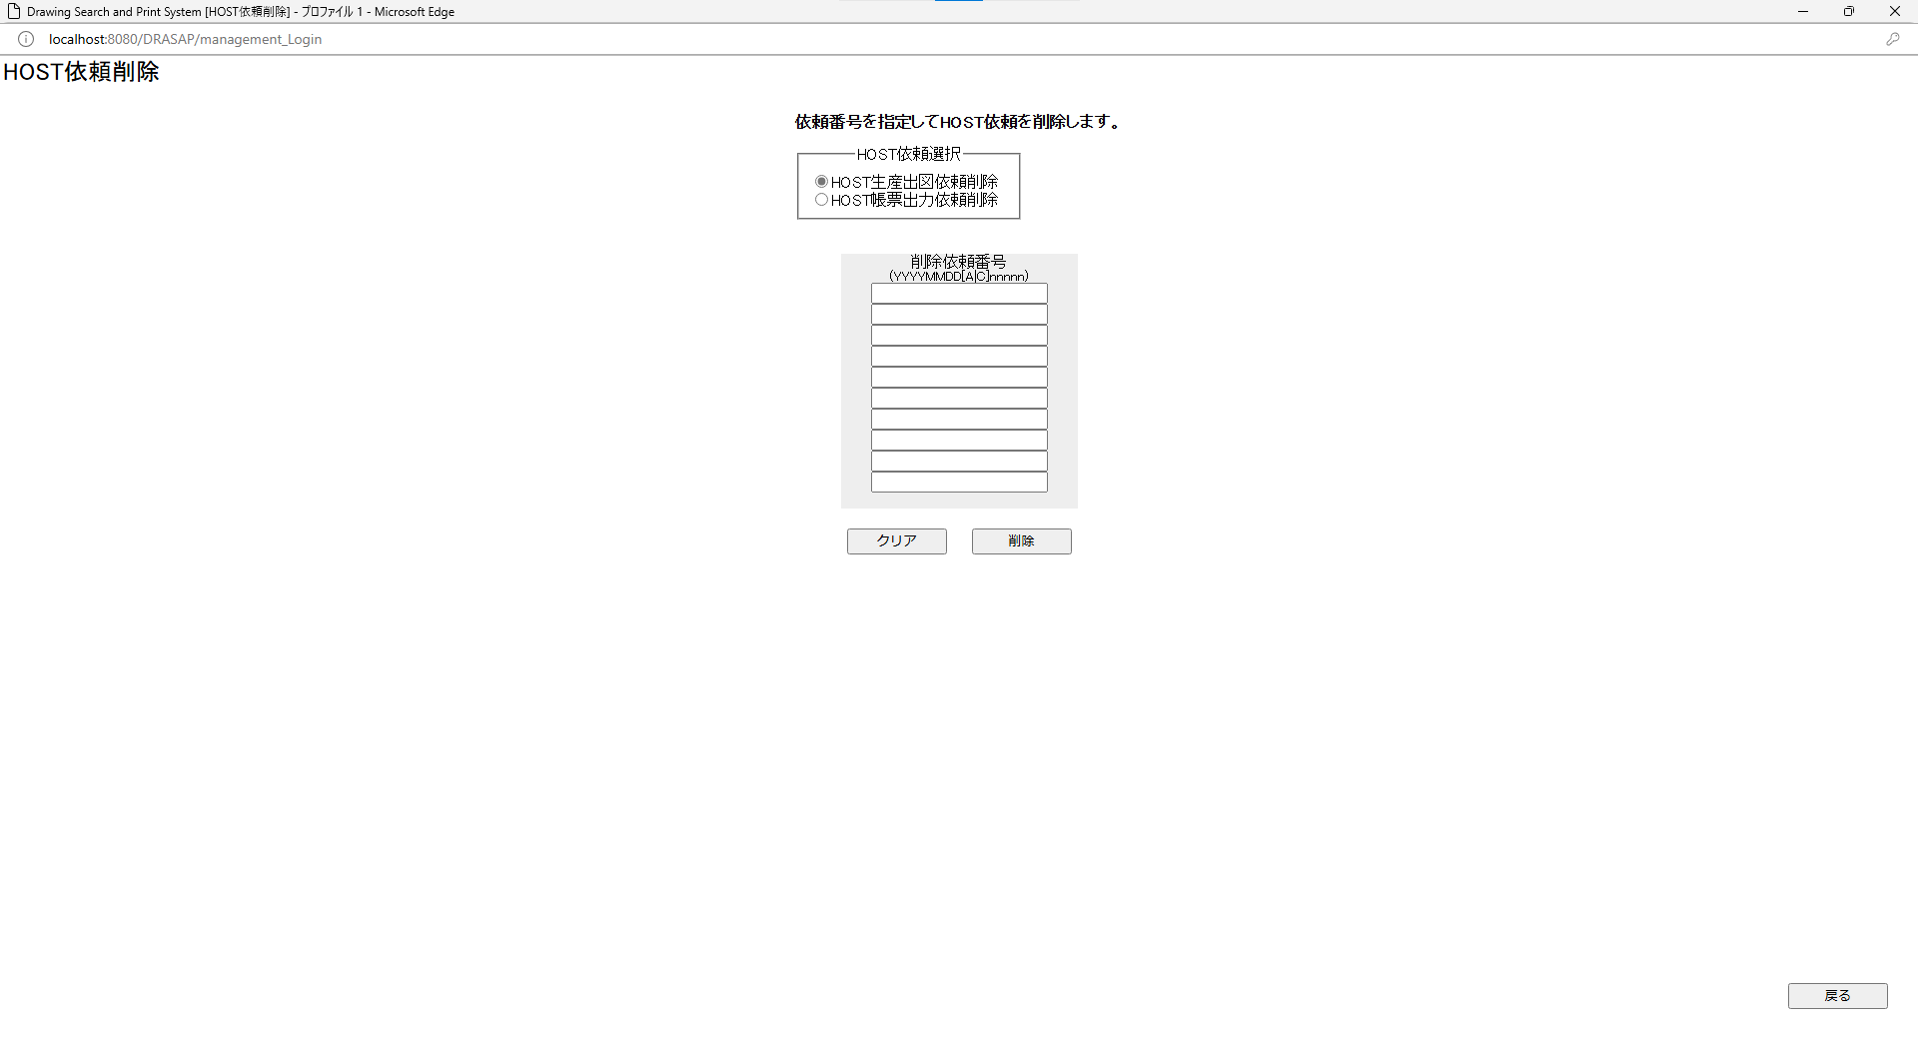

押下
押下

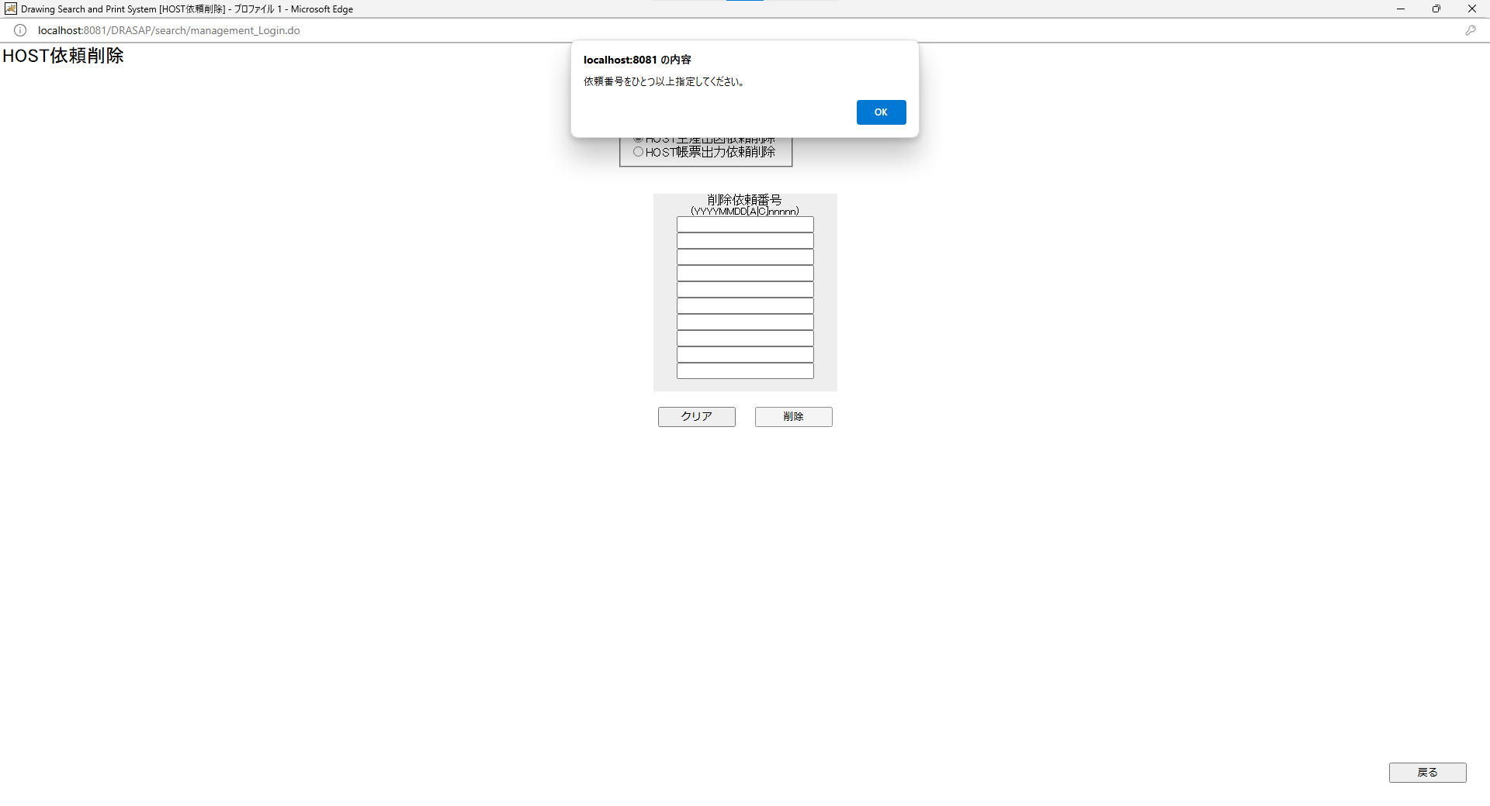
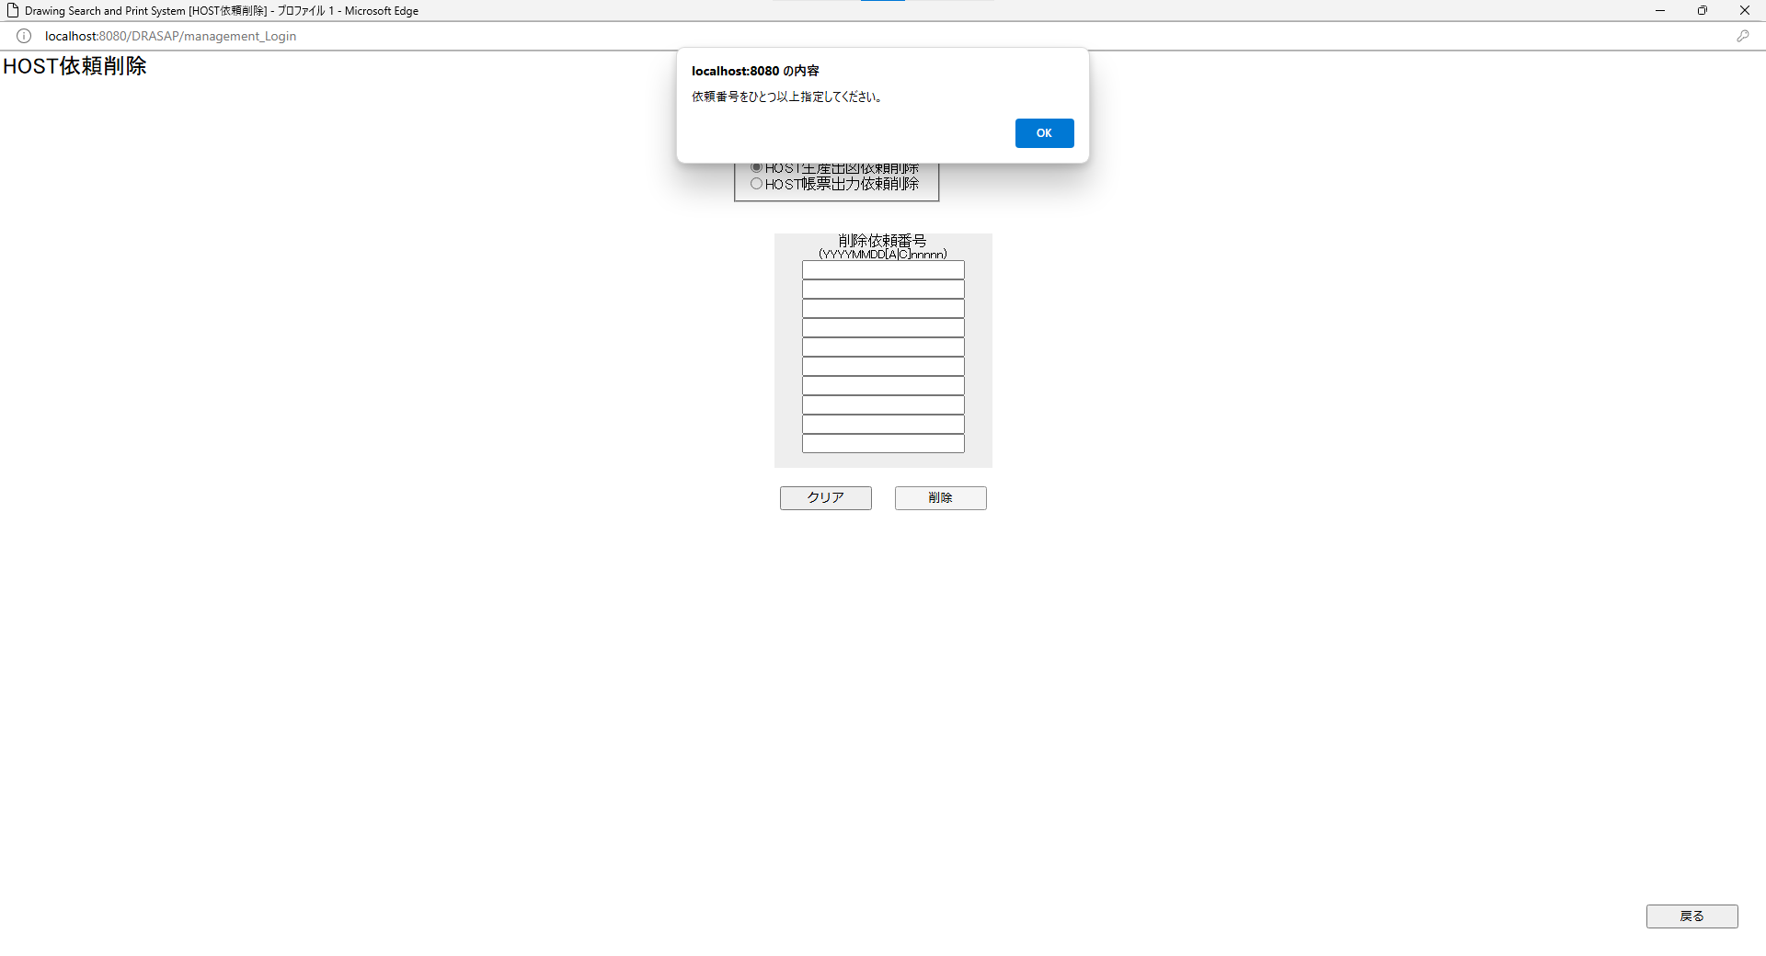

依頼番号をひとつ以上指定してください。 OK
依頼番号をひとつ以上指定してください。 OK

No.21~22
OLD | NEW




押下
押下

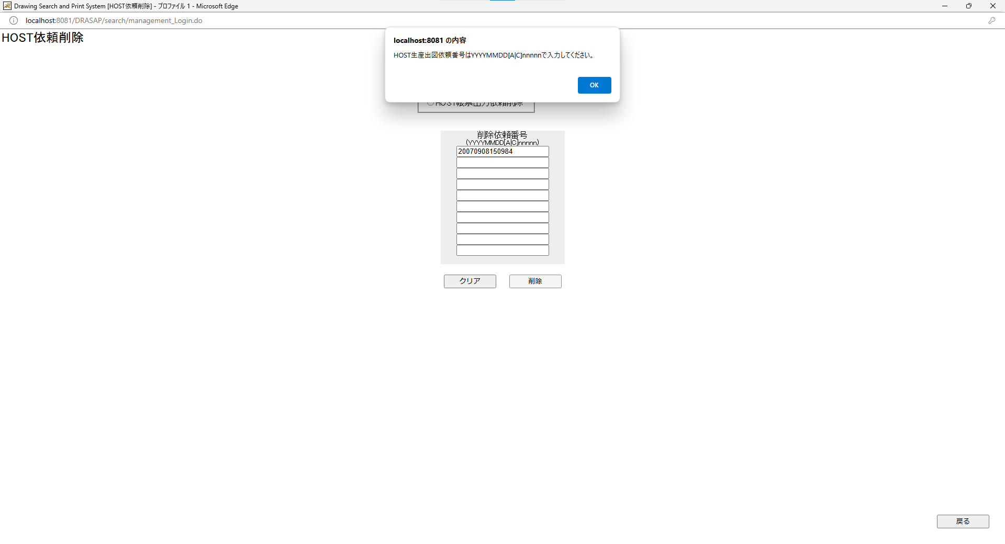


HOST帳票出力依頼番号はYYYYMMDD[A|C]nnnnnで入力してください。 OK
OKを押すと、エラーになった依頼番号が赤色の文字で表示される
HOST帳票出力依頼番号はYYYYMMDD[A|C]nnnnnで入力してください。 OK
OKを押すと、エラーになった依頼番号が赤色の文字で表示される

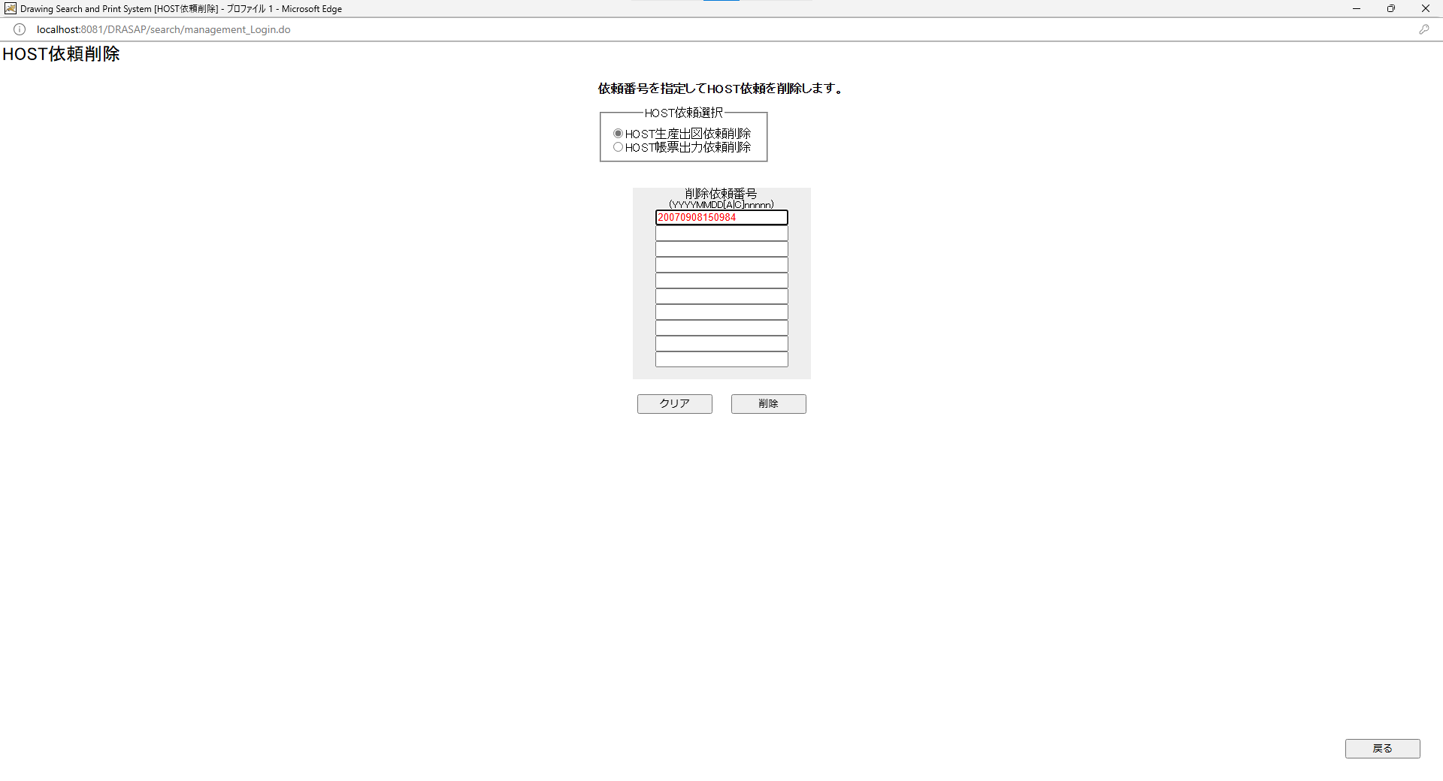


押下
押下

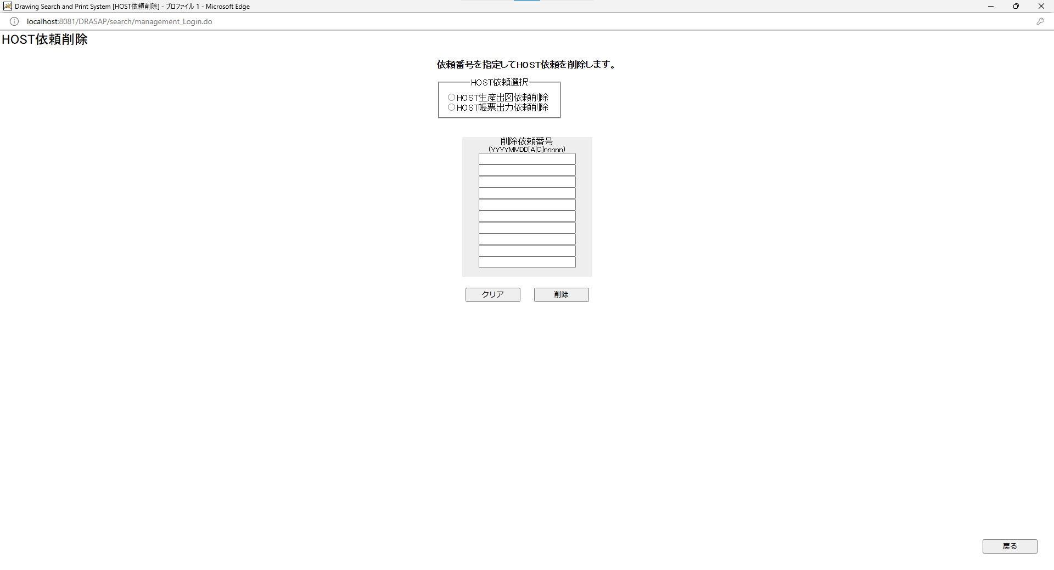


HOST依頼選択の選択が外れ（どちらも選択されていない）、HOST依頼番号がクリアされる
HOST依頼選択の選択が外れ（どちらも選択されていない）、HOST依頼番号がクリアされる

No.23~27
OLD | NEW



押下
押下

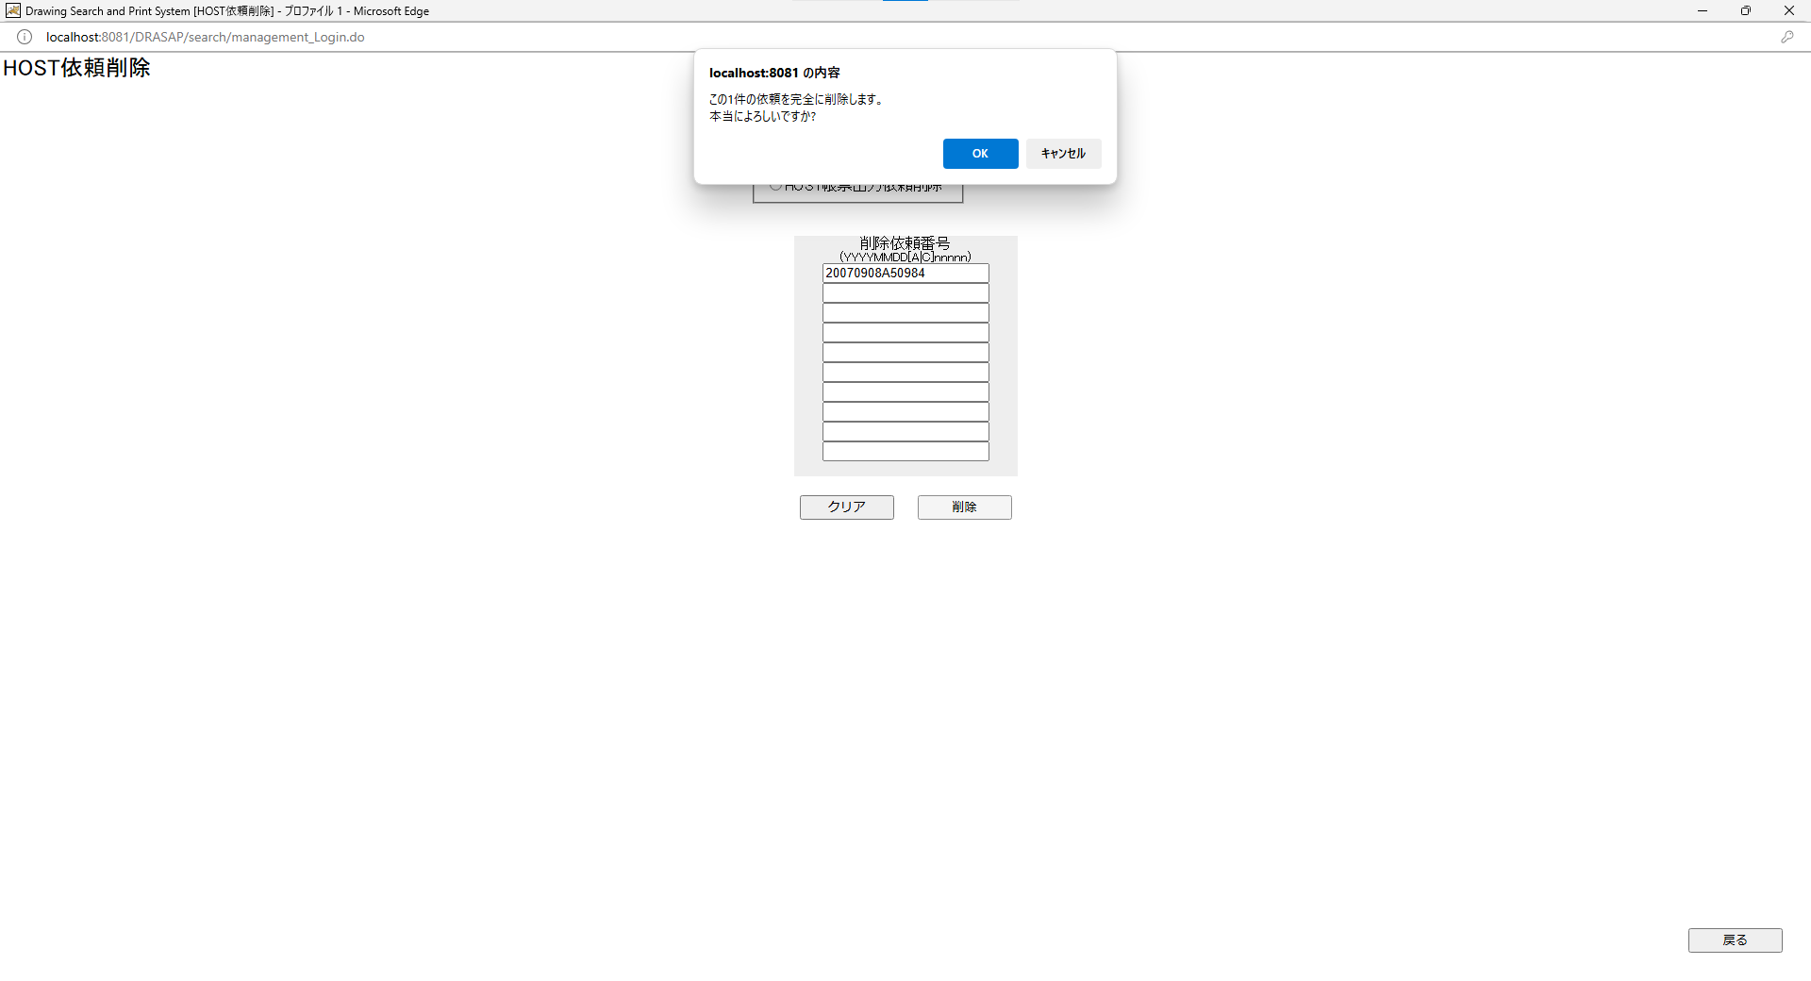

押下
押下

この1件の依頼を完全に削除します。 本当によろしいですか？ OK キャンセル
この1件の依頼を完全に削除します。 本当によろしいですか？ OK キャンセル

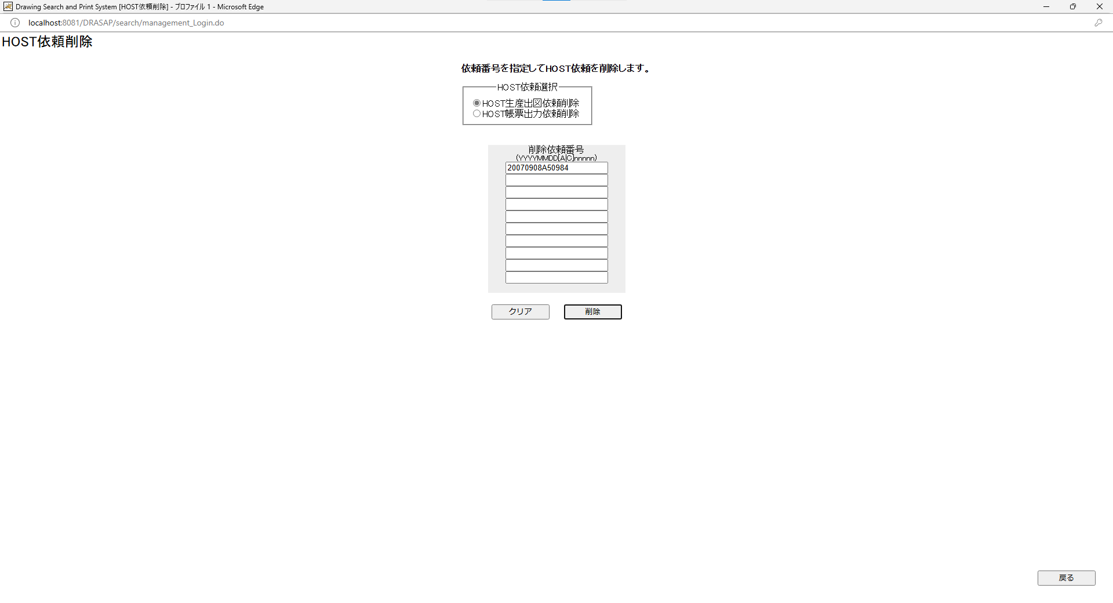


HOST依頼削除画面に戻る
HOST依頼削除画面に戻る

押下
押下

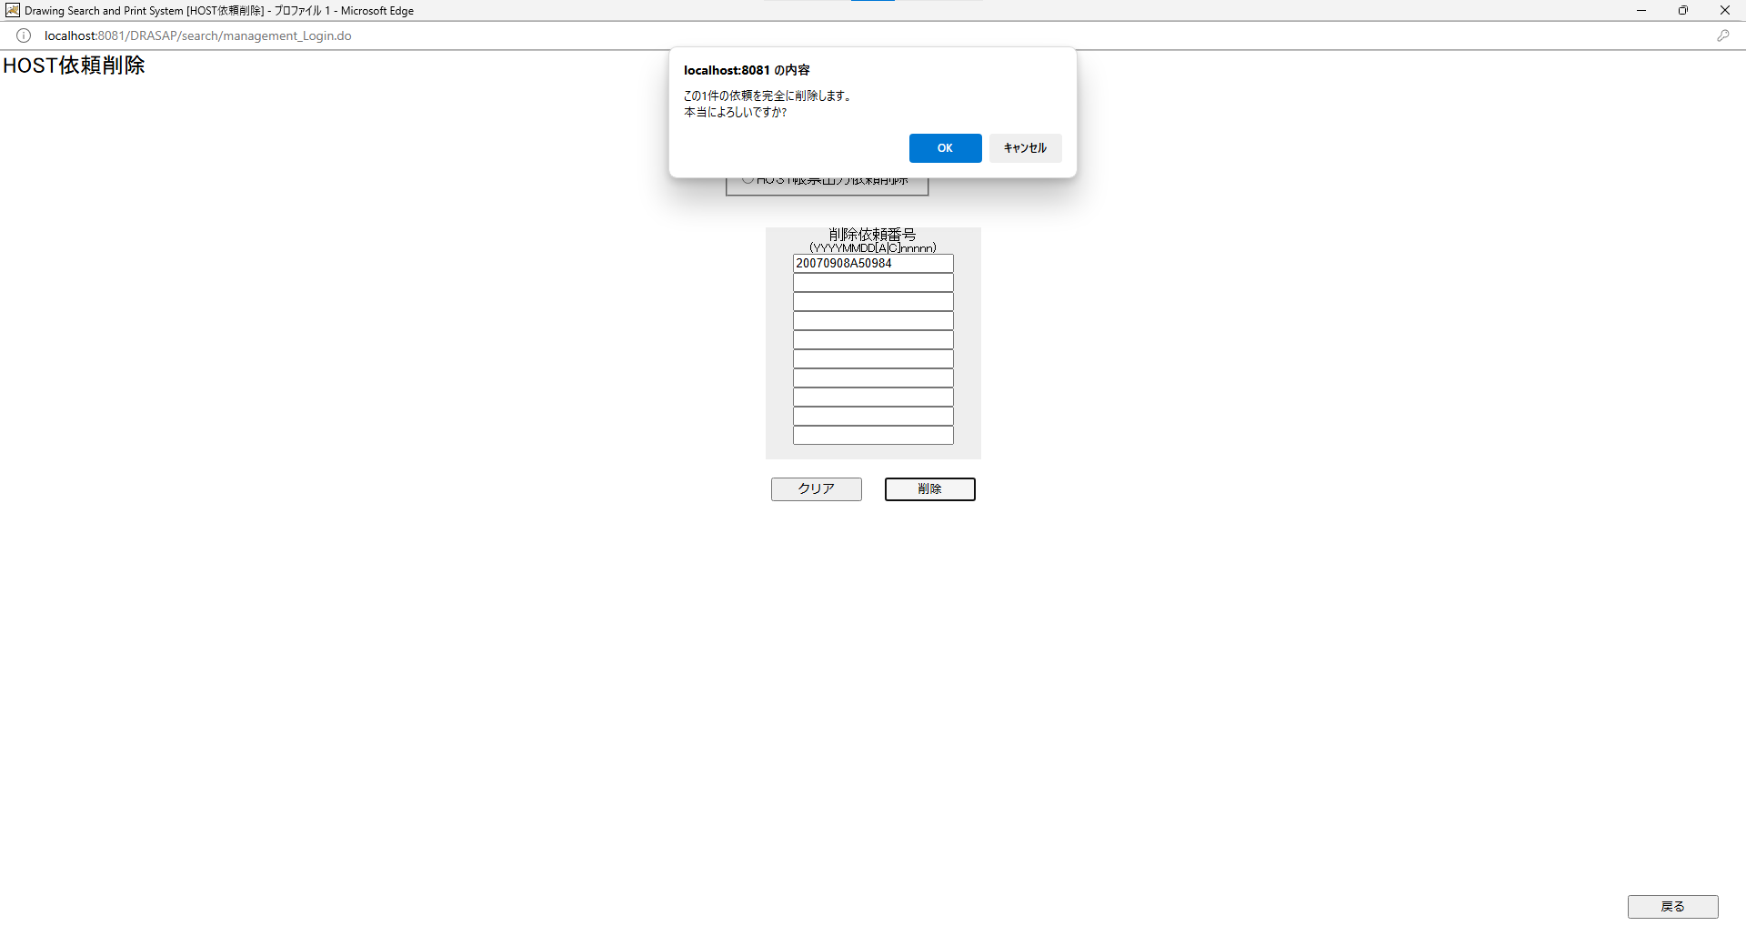


押下
押下

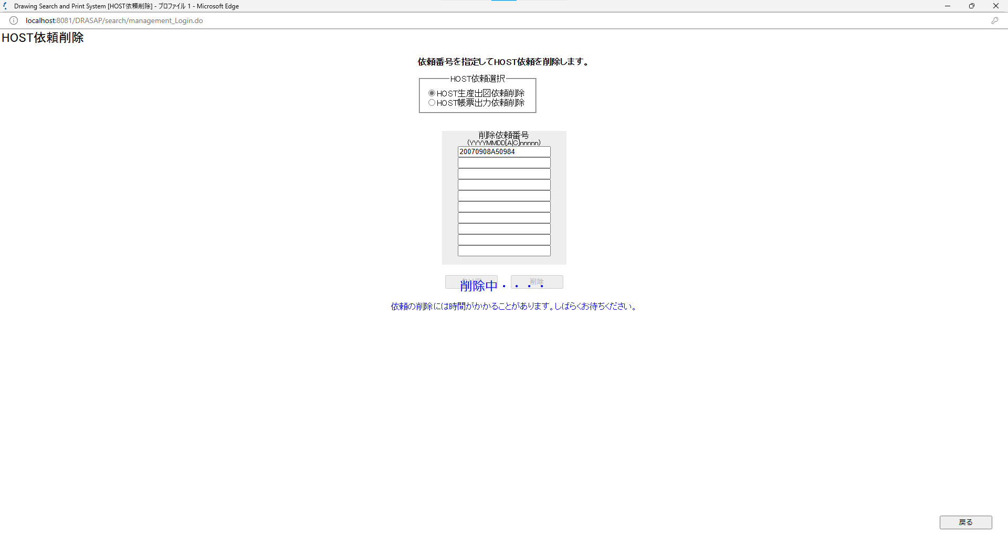
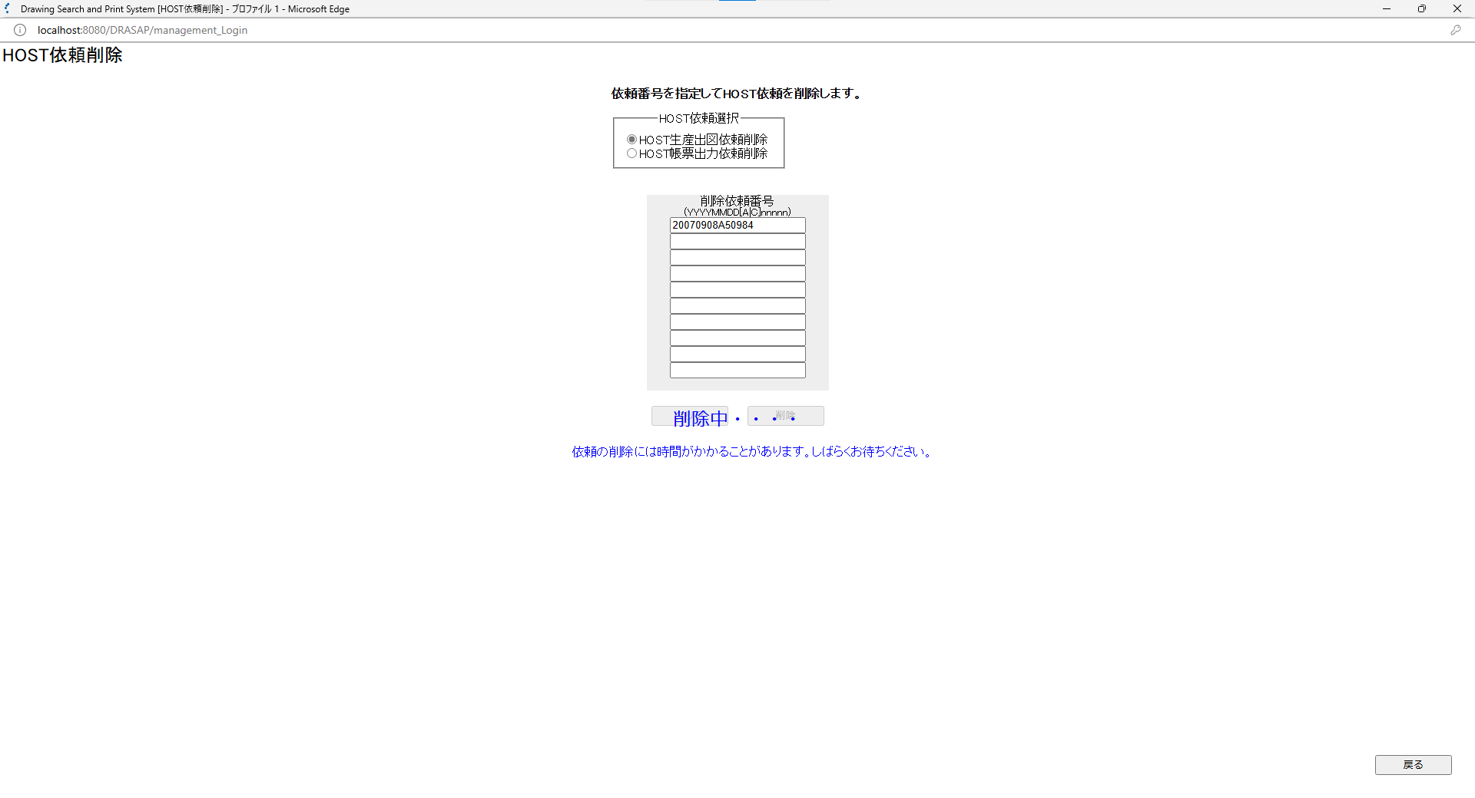

次のメッセージがクリア、削除ボタンの下に表示される 依頼の削除には時間がかかることがあります。しばらくお待ちください。 削除中・・・・
次のメッセージがクリア、削除ボタンの下に表示される 依頼の削除には時間がかかることがあります。しばらくお待ちください。 削除中・・・・

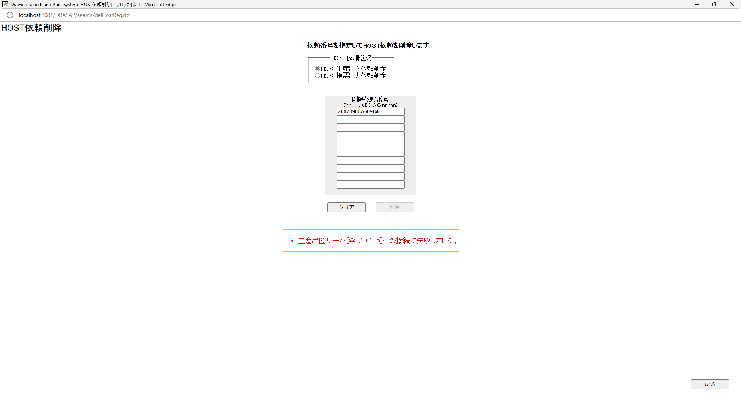


次のメッセージが表示される ・生産出図サーバ[\\L210145]への接続に失敗しました。 削除ボタンがインアクティブになって押せなくなる。 クリアボタンを押しても、削除ボタンのインアクティブは解除されない。

次のメッセージが表示される ・生産出図サーバ[\\L210145]への接続に失敗しました。 削除ボタンがインアクティブになって押せなくなる。 クリアボタンを押しても、削除ボタンのインアクティブは解除されない。

押下
押下

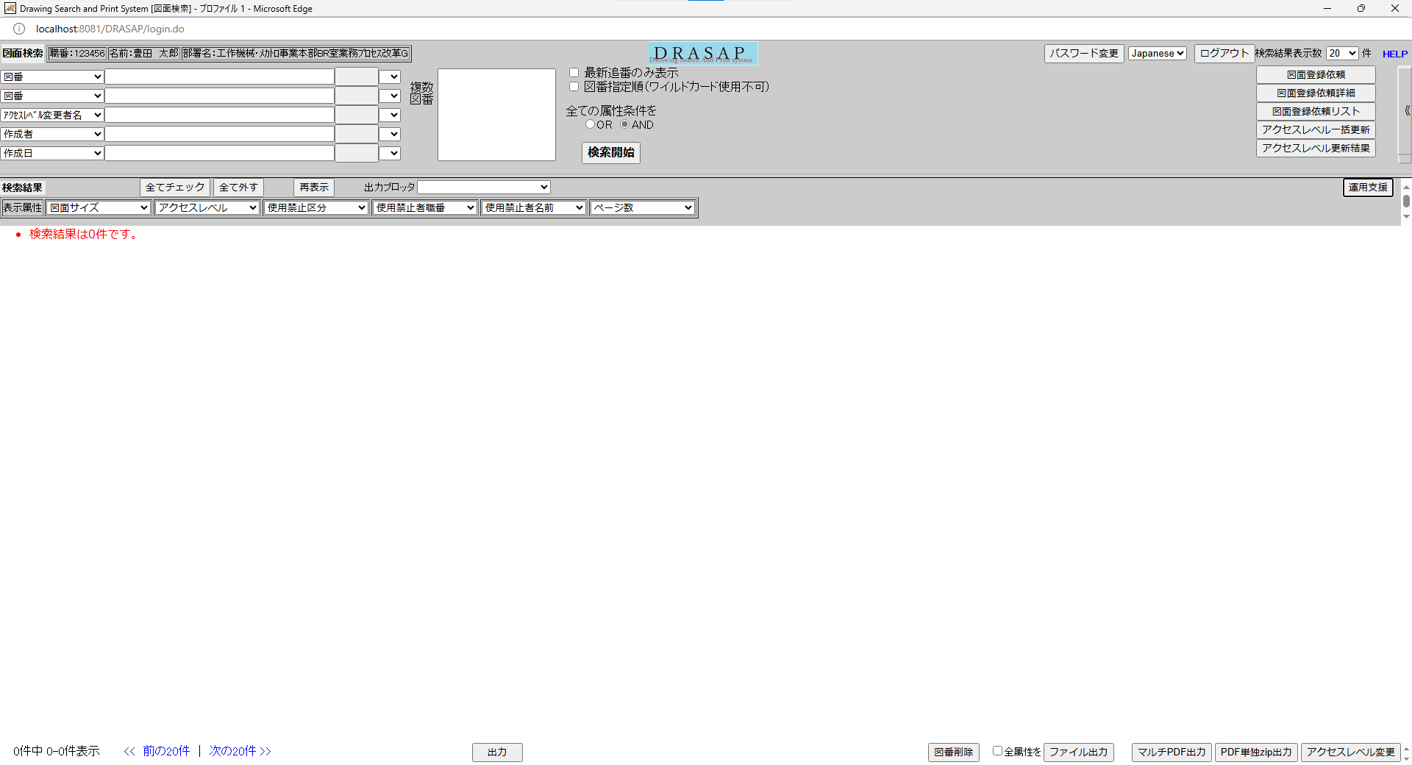
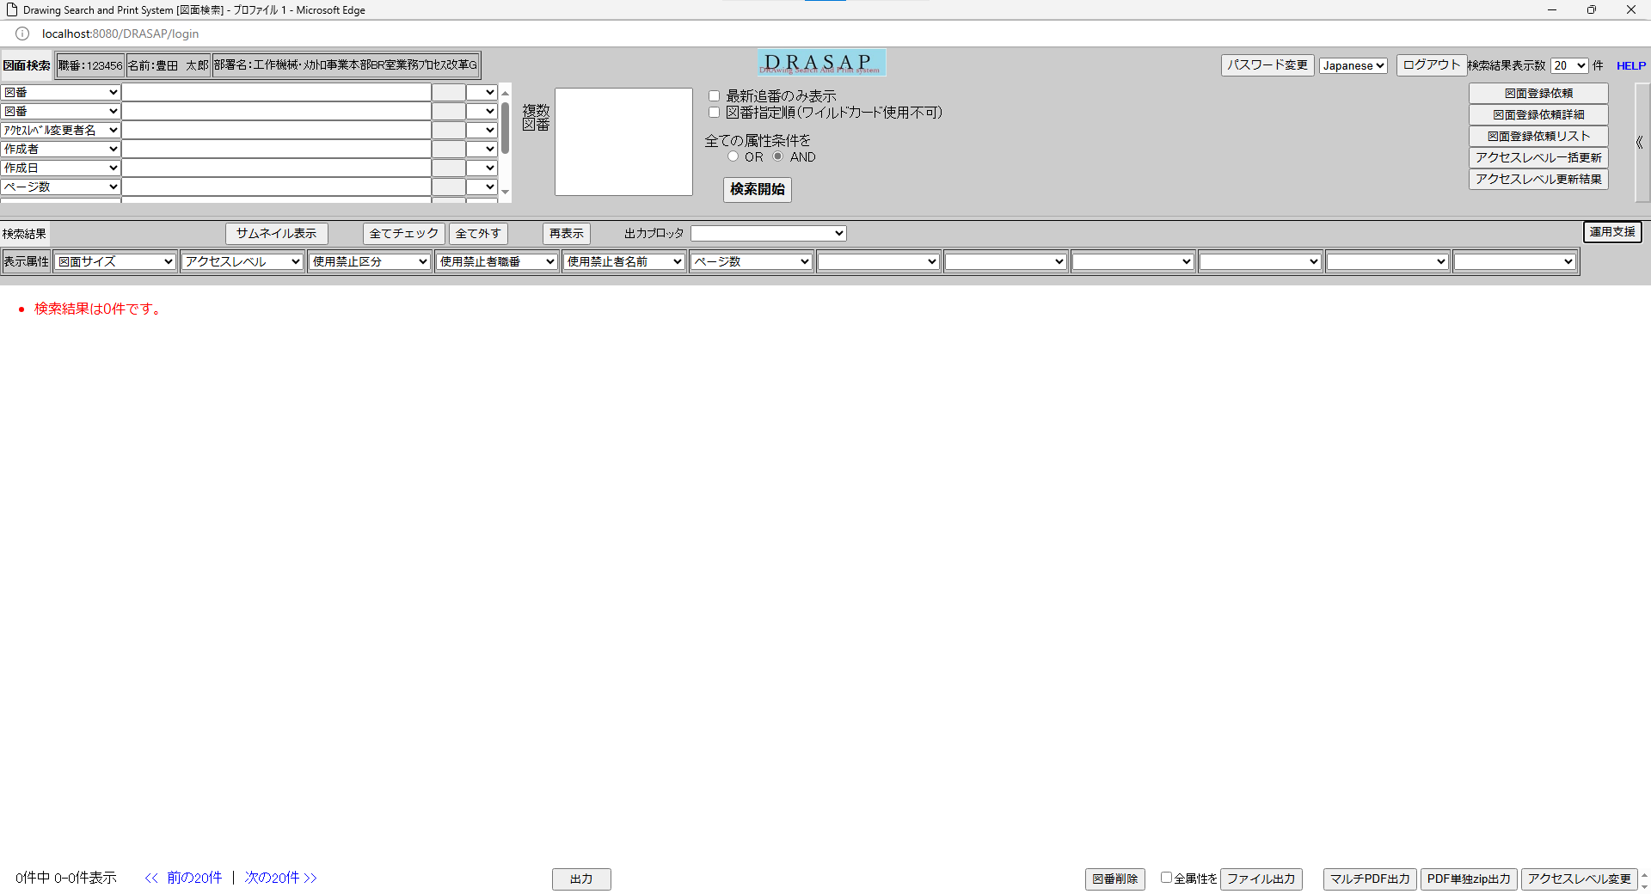

HOST依頼画面を閉じて、検索画面に戻る
HOST依頼画面を閉じて、検索画面に戻る

No.28
OLD | NEW



押下
押下



押下
押下

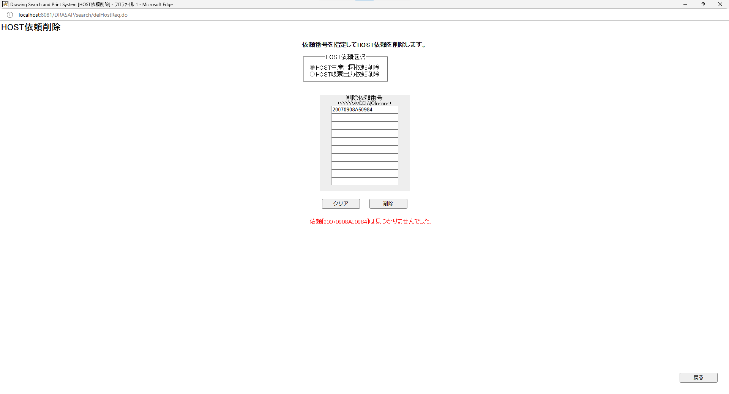
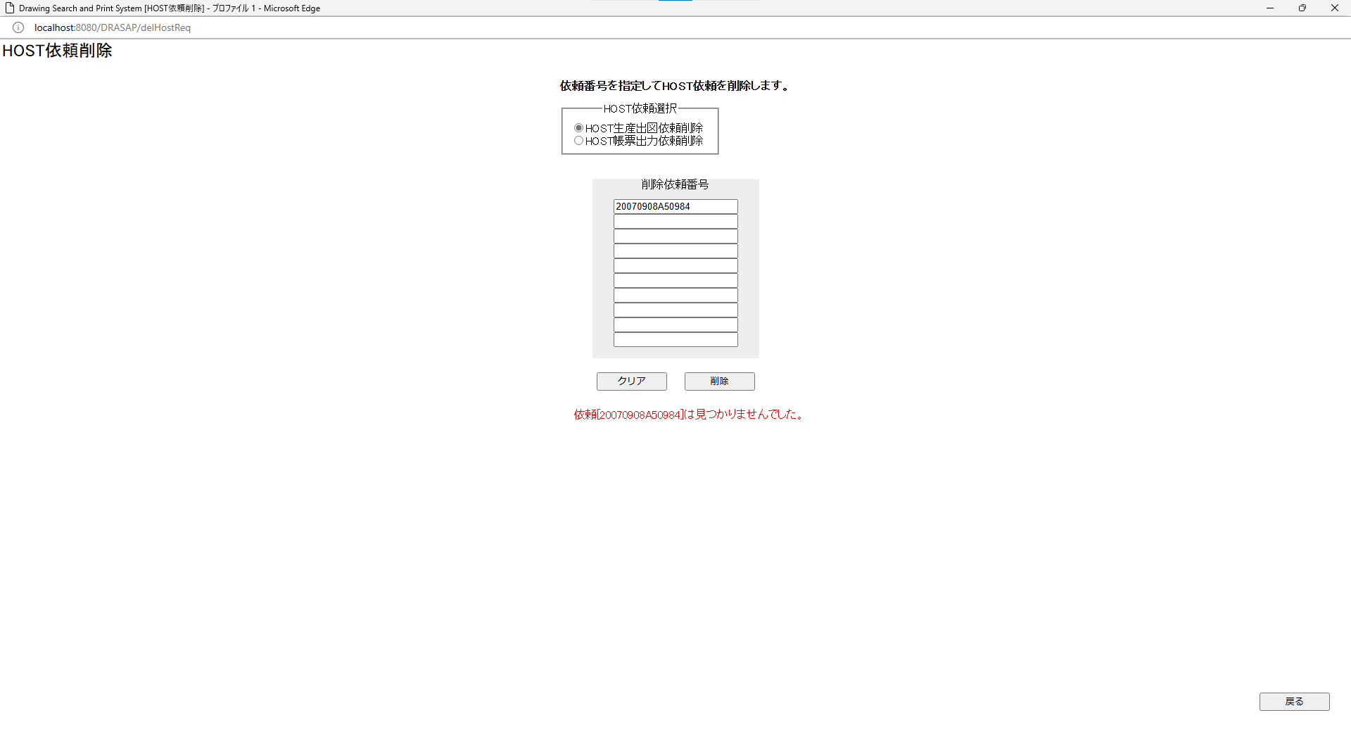

・依頼[YYYYMMDDAnnnnn]は見つかりませんでした。
・依頼[YYYYMMDDAnnnnn]は見つかりませんでした。

No.29~31
OLD |  |  |  |  |  |  |  |  |  |  |  |  |  |  |  |  |  |  |  | NEW

select * from SEISAN_SHUTSUZU_TABLE where HOST_IRAI_ID = '20180124A06106' |  |  |  |  |  |  |  |  |  |  |  |  |  |  |  |  |  |  |  | select * from SEISAN_SHUTSUZU_TABLE where HOST_IRAI_ID = '20180124A05943'
HOST_IRAI_ID | GOUKI_NO | RECV_NO | SERVER_NAME | ALT_SERVER_NAME | JOB_DISP_STATUS | JOB_INTER_STATUS | STATUS_DATE | RECORD_DATE | TOTAL_PAGES | AVAIL_PAGES | MITOUROKU_PAGES | ERROR_PAGES | E_DISTRIBUTE | OUTPUT_PRINTER | ALT_OUTPUT_PRINTER | SEND_STATUS | PRINT_STATUS | PROCESS_KIND | OUT_UNIT | HOST_IRAI_ID | GOUKI_NO | RECV_NO | SERVER_NAME | ALT_SERVER_NAME | JOB_DISP_STATUS | JOB_INTER_STATUS | STATUS_DATE | RECORD_DATE | TOTAL_PAGES | AVAIL_PAGES | MITOUROKU_PAGES | ERROR_PAGES | E_DISTRIBUTE | OUTPUT_PRINTER | ALT_OUTPUT_PRINTER | SEND_STATUS | PRINT_STATUS | PROCESS_KIND | OUT_UNIT
20180124A06106 | NS--5237 | A00018 | 1 | « NULL » | 3 | 3 | 8/23/23 | 8/23/23 | 151 | 151 | 0 | 0 | 0 | TDS2 | « NULL » | « NULL » | « NULL » | 0 | 8/23/23 | 20180124A05943 | KST-0418 | TA072406 | 1 | « NULL » | 3 | 3 | 8/23/23 | 8/23/23 | 4 | 4 | 0 | 0 | 0 | TDS1 | « NULL » | « NULL » | « NULL » | 0 | 8/23/23




押下
押下

押下
押下


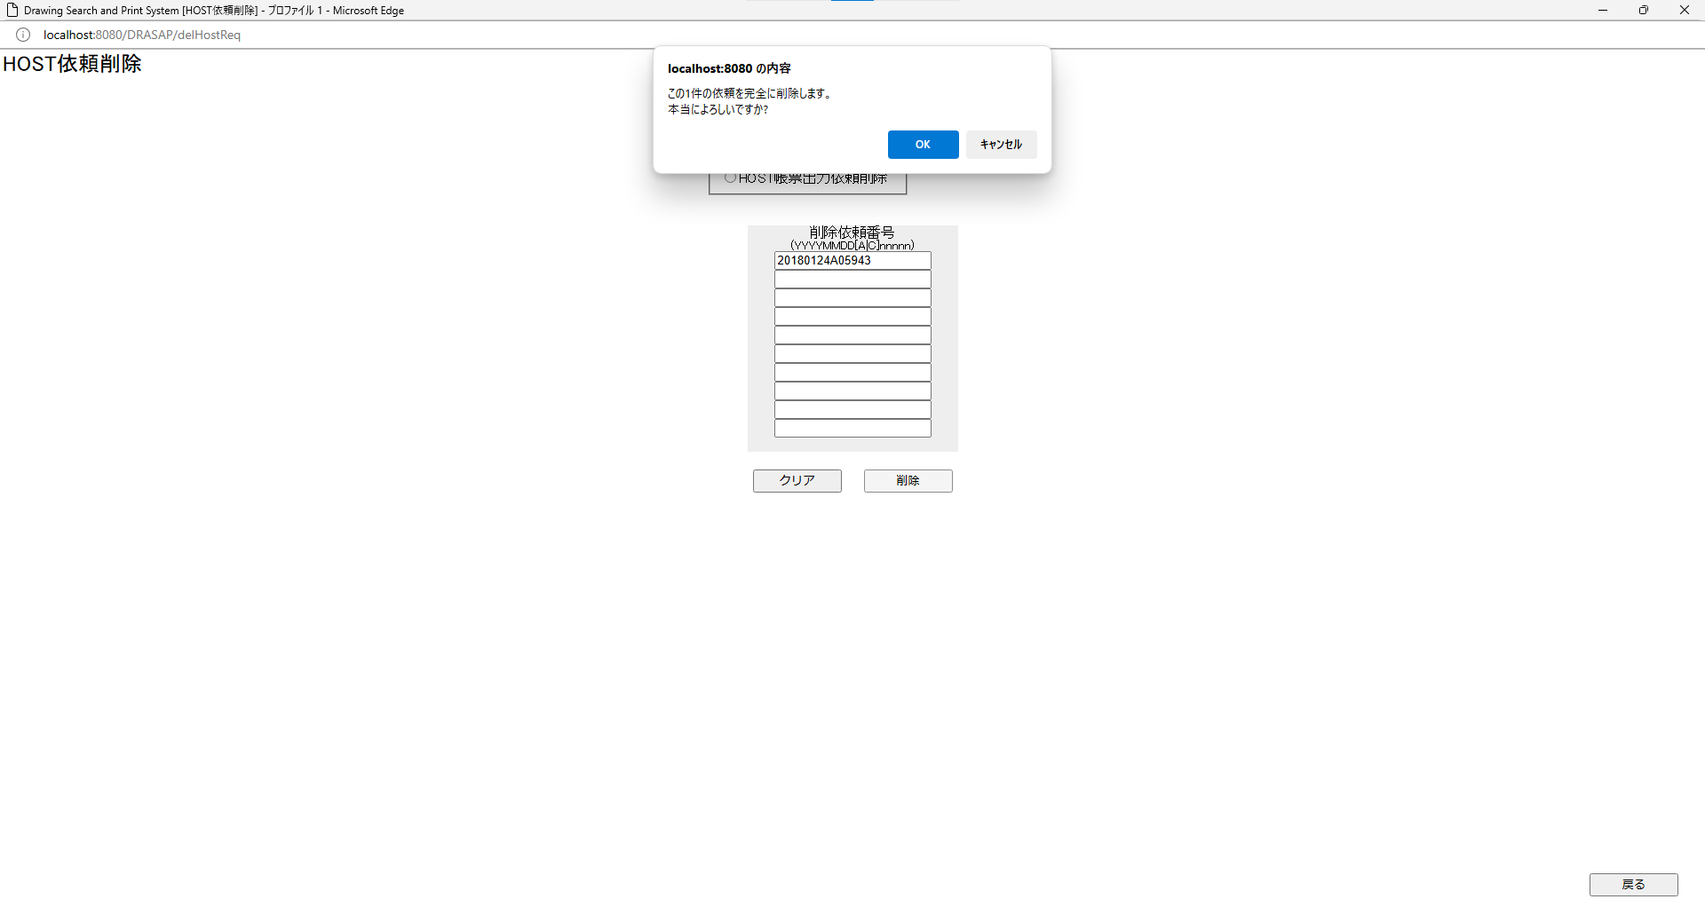

押下
押下

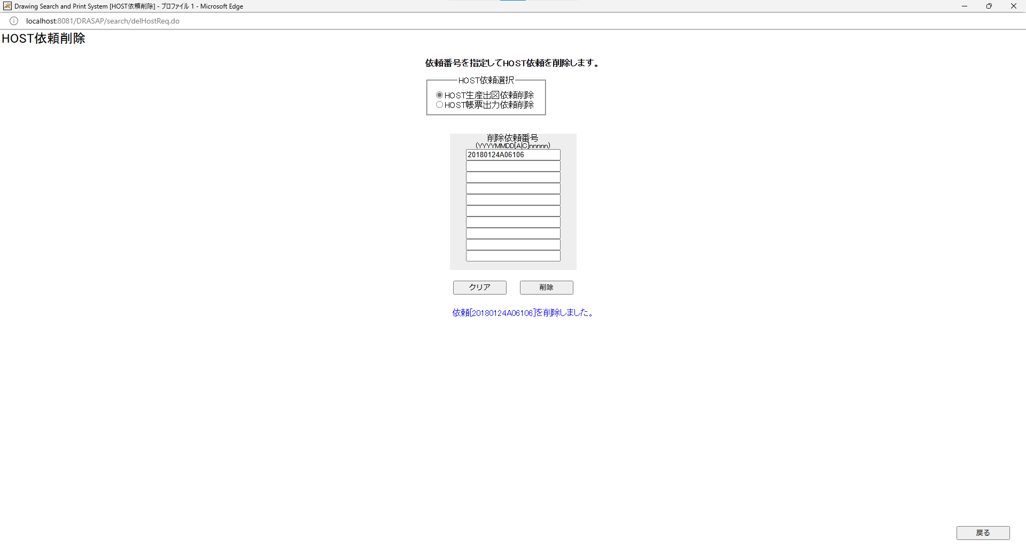
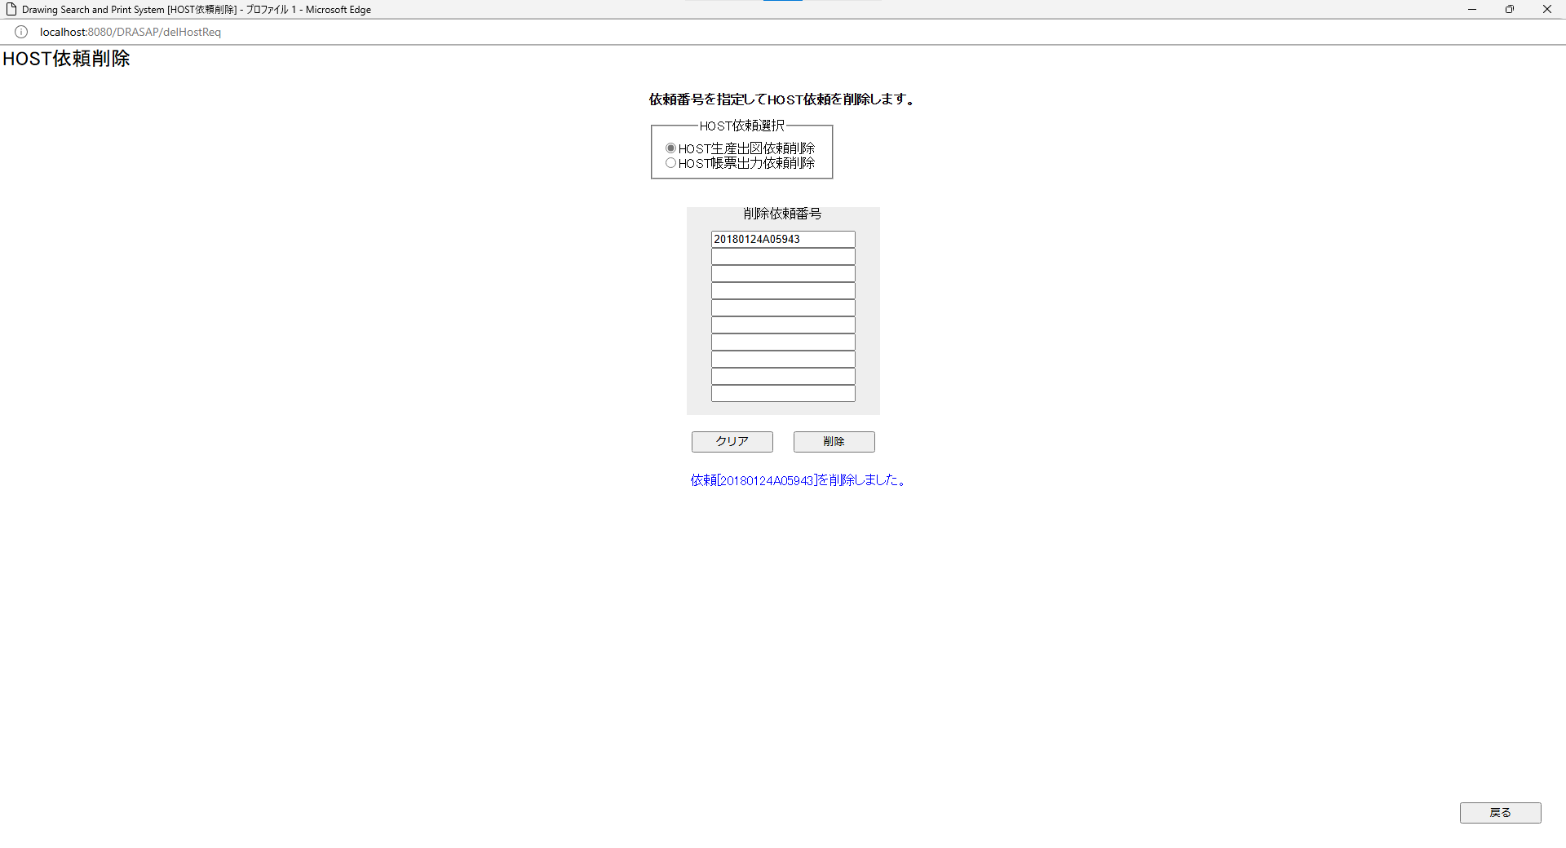

次のメッセージが表示される 依頼[20240806A26583]を削除しました。
次のメッセージが表示される 依頼[20240806A26583]を削除しました。

select * from SEISAN_SHUTSUZU_TABLE where HOST_IRAI_ID = '20180124A06106' |  |  |  |  |  |  |  |  |  |  |  |  |  |  |  |  |  |  |  | select * from SEISAN_SHUTSUZU_TABLE where HOST_IRAI_ID = '20180124A05943'
HOST_IRAI_ID | GOUKI_NO | RECV_NO | SERVER_NAME | ALT_SERVER_NAME | JOB_DISP_STATUS | JOB_INTER_STATUS | STATUS_DATE | RECORD_DATE | TOTAL_PAGES | AVAIL_PAGES | MITOUROKU_PAGES | ERROR_PAGES | E_DISTRIBUTE | OUTPUT_PRINTER | ALT_OUTPUT_PRINTER | SEND_STATUS | PRINT_STATUS | PROCESS_KIND | OUT_UNIT | HOST_IRAI_ID | GOUKI_NO | RECV_NO | SERVER_NAME | ALT_SERVER_NAME | JOB_DISP_STATUS | JOB_INTER_STATUS | STATUS_DATE | RECORD_DATE | TOTAL_PAGES | AVAIL_PAGES | MITOUROKU_PAGES | ERROR_PAGES | E_DISTRIBUTE | OUTPUT_PRINTER | ALT_OUTPUT_PRINTER | SEND_STATUS | PRINT_STATUS | PROCESS_KIND | OUT_UNIT
« NULL » | « NULL » | « NULL » | « NULL » | « NULL » | « NULL » | « NULL » | « NULL » | « NULL » | « NULL » | « NULL » | « NULL » | « NULL » | « NULL » | « NULL » | « NULL » | « NULL » | « NULL » | « NULL » | « NULL » | « NULL » | « NULL » | « NULL » | « NULL » | « NULL » | « NULL » | « NULL » | « NULL » | « NULL » | « NULL » | « NULL » | « NULL » | « NULL » | « NULL » | « NULL » | « NULL » | « NULL » | « NULL » | « NULL » | « NULL »

生産用図面出力テーブルの当該HOST依頼IDのレコードが削除されている
生産用図面出力テーブルの当該HOST依頼IDのレコードが削除されている

生産出図準備サーバ内の以下のファイル or フォルダが移動される ※D:\Tomcat8\webapps\DRASAP\WEB-INF\classes\delHostReq.xmlで定義 \\L210145\INPUT\[HOST依頼ID].* → \\L210145\SEISAN\delseisan（ファイル移動） \\L210145\err$[HOST依頼ID] → \\L210145\SEISAN\delseisan（フォルダ移動） \\L210145\out$ → \\L210145\SEISAN\delseisan（フォルダ移動） \\L210145\work$ → \\L210145\SEISAN\delseisan（フォルダ移動） \\L210145\save$ → \\L210145\SEISAN\delseisan（フォルダ移動） 生産用図面出力テーブルの当該HOST依頼IDのレコードが削除されている
生産出図準備サーバ内の以下のファイル or フォルダが移動される ※D:\Tomcat8\webapps\DRASAP\WEB-INF\classes\delHostReq.xmlで定義 \\L210145\INPUT\[HOST依頼ID].* → \\L210145\SEISAN\delseisan（ファイル移動） \\L210145\err$[HOST依頼ID] → \\L210145\SEISAN\delseisan（フォルダ移動） \\L210145\out$ → \\L210145\SEISAN\delseisan（フォルダ移動） \\L210145\work$ → \\L210145\SEISAN\delseisan（フォルダ移動） \\L210145\save$ → \\L210145\SEISAN\delseisan（フォルダ移動） 生産用図面出力テーブルの当該HOST依頼IDのレコードが削除されている

No.32
OLD | NEW

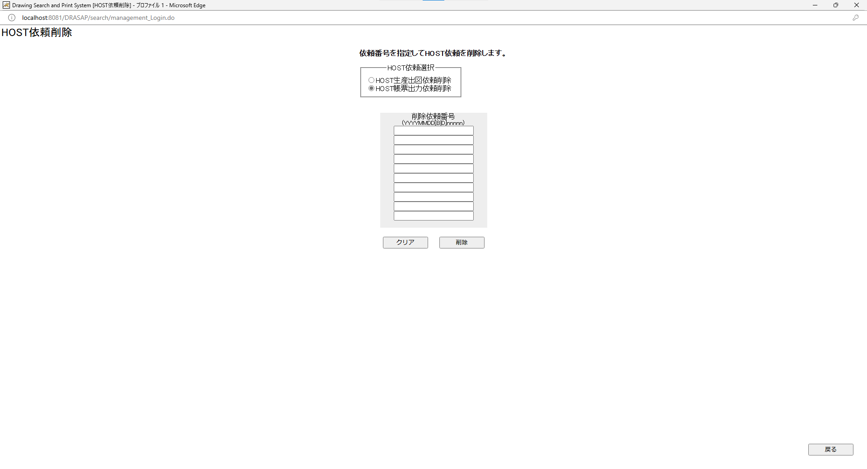


押下
押下




依頼番号をひとつ以上指定してください。 OK
依頼番号をひとつ以上指定してください。 OK

No.33~34
OLD | NEW




押下
押下

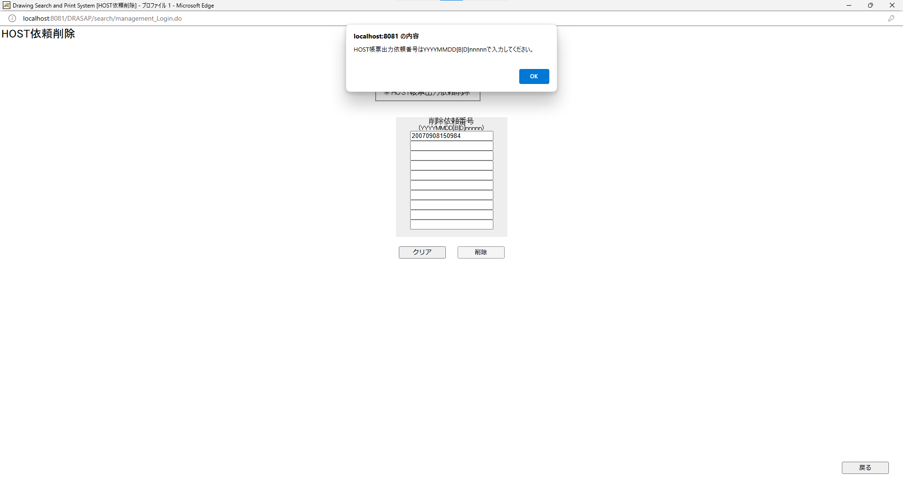


HOST帳票出力依頼番号はYYYYMMDD[B|D]nnnnnで入力してください。 OK
OKを押すと、エラーになった依頼番号が赤色の文字で表示される
HOST帳票出力依頼番号はYYYYMMDD[B|D]nnnnnで入力してください。 OK
OKを押すと、エラーになった依頼番号が赤色の文字で表示される




押下
押下




HOST依頼選択の選択が外れ（どちらも選択されていない）、HOST依頼番号がクリアされる
HOST依頼選択の選択が外れ（どちらも選択されていない）、HOST依頼番号がクリアされる

No.35~39
OLD | NEW

押下
押下

押下
押下

この1件の依頼を完全に削除します。 本当によろしいですか？ OK キャンセル
この1件の依頼を完全に削除します。 本当によろしいですか？ OK キャンセル

HOST依頼削除画面に戻る
HOST依頼削除画面に戻る

押下
押下

押下
押下




次のメッセージがクリア、削除ボタンの下に表示される 依頼の削除には時間がかかることがあります。しばらくお待ちください。 削除中・・・・
次のメッセージがクリア、削除ボタンの下に表示される 依頼の削除には時間がかかることがあります。しばらくお待ちください。 削除中・・・・

次のメッセージが表示される ・生産出図サーバ[\\L210145]への接続に失敗しました。 削除ボタンがインアクティブになって押せなくなる。 クリアボタンを押しても、削除ボタンのインアクティブは解除されない。

次のメッセージが表示される ・生産出図サーバ[\\L210145]への接続に失敗しました。 削除ボタンがインアクティブになって押せなくなる。 クリアボタンを押しても、削除ボタンのインアクティブは解除されない。

押下
押下

HOST依頼画面を閉じて、検索画面に戻る
HOST依頼画面を閉じて、検索画面に戻る

No.40
OLD | NEW




押下
押下




押下
押下




・依頼[YYYYMMDDAnnnnn]は見つかりませんでした。
・依頼[YYYYMMDDAnnnnn]は見つかりませんでした。

No.41~42
OLD | NEW




押下
押下

押下
押下




押下
押下




次のメッセージが表示される 依頼[YYYYMMDDBnnnnn]を削除しました。 ※\\L210145\err$や\\L210145\save$に該当データがない場合は、 ・依頼[YYYYMMDDBnnnnn]は見つかりませんでした。
次のメッセージが表示される 依頼[YYYYMMDDBnnnnn]を削除しました。 ※\\L210145\err$や\\L210145\save$に該当データがない場合は、 ・依頼[YYYYMMDDBnnnnn]は見つかりませんでした。

生産出図準備サーバ内の以下のフォルダが移動 or 削除される ※D:\Tomcat8\webapps\DRASAP\WEB-INF\classes\delHostReq.xmlで定義 \\L210145\err$[HOST依頼ID] → \\L210145\SEISAN\delprt（フォルダ移動） \\L210145\save$ → \\L210145\SEISAN\delprt（フォルダ移動） ※HOST帳票出力依頼は、DBでは管理されていないので、DBの更新はなし
生産出図準備サーバ内の以下のフォルダが移動 or 削除される ※D:\Tomcat8\webapps\DRASAP\WEB-INF\classes\delHostReq.xmlで定義 \\L210145\err$[HOST依頼ID] → \\L210145\SEISAN\delprt（フォルダ移動） \\L210145\save$ → \\L210145\SEISAN\delprt（フォルダ移動） ※HOST帳票出力依頼は、DBでは管理されていないので、DBの更新はなし

No.43
OLD | NEW

押下
押下

何もしないで、画面を閉じる
何もしないで、画面を閉じる

